A4206 - Arbol
0 | 1 | 2 | 3 | 4 | 5 | 6 | 7 | 8 | 9 | 10 | 11 | 12 | 13 | 14 | 15 | 16 | 17 | 18 | 19 | 20 | 21 | 22 | 23 | 24 | 25 | 26 | 27 | 28 | 29 | 30 | 31 | 32 | 33 | 34 | 35 | 36 | 37 | 38 | 39 | 40 | 41 | 42 | 43 | 44 | 45 | 46 | 47 | 48 | 49 | 50 | 51 | 52 | 53 | 54 | 55 | 56 | 57 | 58 | 59 | 60 | 61 | 62 | 63 | 64 | 65 | 66 | 67 | 68 | 69 | 70 | 71 | 72 | 73 | 74 | 75 | 76 | 77 | 78 | 79 | 80 | 81 | 82 | 83 | 84 | 85 | 86 | 87 | 88 | 89 | 90 | 91 | 92 | 93 | 94 | 95 | 96 | 97 | 98 | 99 | 100
0 | 9249850 | 2167949 | 2167956 | 2167963 | 2167970 | 2167977 | 2167984 | 7869054 | 7869061 | 1 | 1 | 1 | 1 | 1 | 1 | 1 | 1 | 1 | 1 | 1 | 1 | 1 | 1 | 1 | 1 | 1 | 1 | 1 | 1 | 1 | 1 | 1 | 1 | 1 | 1 | 1 | 1 | 1 | 1 | 1 | 1 | 1 | 1 | 1 | 1 | 1 | 1 | 1 | 1 | 1 | 1 | 1 | 1 | 1 | 1 | 1 | 1 | 1 | 1 | 1 | 1 | 1 | 1 | 1 | 1 | 1 | 1 | 1 | 1 | 1 | 1 | 1 | 1 | 1 | 1 | 1 | 1 | 1 | 1 | 1 | 1 | 1 | 1 | 1 | 1 | 1 | 1 | 1 | 1 | 1 | 1 | 1 | 1 | 1 | 1 | 1 | 1 | 1 | 1 | 1
 | 0 | 0 | 0 | 0 | 0 | 0 | 0 | 0 | 2167991 | 2167998 | 2168005 | 2168012 | 2168019 | 9250025 | 9250030 | 9250035 | 9250040 | 9250045 | 2168026 | 2168033 | 2168047 | 2168040 | 2 | 2 | 2 | 2 | 2 | 2 | 2 | 2 | 2 | 2 | 2 | 2 | 2 | 2 | 2 | 2 | 2 | 2 | 2 | 2 | 2 | 2 | 2 | 2 | 2 | 2 | 2 | 2 | 2 | 2 | 2 | 2 | 2 | 2 | 2 | 2 | 2 | 2 | 2 | 2 | 2 | 2 | 2 | 2 | 2 | 2 | 2 | 2 | 2 | 2 | 2 | 2 | 2 | 2 | 2 | 2 | 2 | 2 | 2 | 2 | 2 | 2 | 2 | 2 | 2 | 2 | 2 | 2 | 2 | 2 | 2 | 2 | 2 | 2 | 2 | 2 | 2 | 2
 |  |  |  |  |  |  |  |  | 0 | 0 | 0 | 0 | 0 | 0 | 0 | 0 | 0 | 0 | 0 | 0 | 0 | 2168054 | 2168061 | 2168068 | 2168075 | 2150842 | 2150828 | 3 | 3 | 3 | 3 | 3 | 3 | 3 | 3 | 3 | 3 | 3 | 3 | 3 | 3 | 3 | 3 | 3 | 3 | 3 | 3 | 3 | 3 | 3 | 3 | 3 | 3 | 3 | 3 | 3 | 3 | 3 | 3 | 3 | 3 | 3 | 3 | 3 | 3 | 3 | 3 | 3 | 3 | 3 | 3 | 3 | 3 | 3 | 3 | 3 | 3 | 3 | 3 | 3 | 3 | 3 | 3 | 3 | 3 | 3 | 3 | 3 | 3 | 3 | 3 | 3 | 3 | 3 | 3 | 3 | 3 | 3 | 3 | 3
 |  |  |  |  |  |  |  |  |  |  |  |  |  |  |  |  |  |  |  |  |  | 0 | 0 | 0 | 0 | 0 | 2150835 | 2168082 | 2168089 | 2168096 | 2132688 | 2132681 | 4 | 4 | 4 | 4 | 4 | 4 | 4 | 4 | 4 | 4 | 4 | 4 | 4 | 4 | 4 | 4 | 4 | 4 | 4 | 4 | 4 | 4 | 4 | 4 | 4 | 4 | 4 | 4 | 4 | 4 | 4 | 4 | 4 | 4 | 4 | 4 | 4 | 4 | 4 | 4 | 4 | 4 | 4 | 4 | 4 | 4 | 4 | 4 | 4 | 4 | 4 | 4 | 4 | 4 | 4 | 4 | 4 | 4 | 4 | 4 | 4 | 4 | 4 | 4 | 4 | 4 | 4 | 4
 |  |  |  |  |  |  |  |  |  |  |  |  |  |  |  |  |  |  |  |  |  |  |  |  |  |  | 0 | 0 | 0 | 0 | 0 | 2132674 | 2132660 | 2132653 | 5 | 5 | 5 | 5 | 5 | 5 | 5 | 5 | 5 | 5 | 5 | 5 | 5 | 5 | 5 | 5 | 5 | 5 | 5 | 5 | 5 | 5 | 5 | 5 | 5 | 5 | 5 | 5 | 5 | 5 | 5 | 5 | 5 | 5 | 5 | 5 | 5 | 5 | 5 | 5 | 5 | 5 | 5 | 5 | 5 | 5 | 5 | 5 | 5 | 5 | 5 | 5 | 5 | 5 | 5 | 5 | 5 | 5 | 5 | 5 | 5 | 5 | 5 | 5 | 5 | 5
 |  |  |  |  |  |  |  |  |  |  |  |  |  |  |  |  |  |  |  |  |  |  |  |  |  |  |  |  |  |  |  | 2132667 | 2168103 | 2132417 | 2132410 | 2168110 | 2168117 | 2168124 | 2168131 | 2168138 | 2131940 | 6 | 6 | 6 | 6 | 6 | 6 | 6 | 6 | 6 | 6 | 6 | 6 | 6 | 6 | 6 | 6 | 6 | 6 | 6 | 6 | 6 | 6 | 6 | 6 | 6 | 6 | 6 | 6 | 6 | 6 | 6 | 6 | 6 | 6 | 6 | 6 | 6 | 6 | 6 | 6 | 6 | 6 | 6 | 6 | 6 | 6 | 6 | 6 | 6 | 6 | 6 | 6 | 6 | 6 | 6 | 6 | 6 | 6 | 6
 |  |  |  |  |  |  |  |  |  |  |  |  |  |  |  |  |  |  |  |  |  |  |  |  |  |  |  |  |  |  |  | 0 | 0 | 0 | 0 | 0 | 0 | 0 | 0 | 0 | 2168145 | 2168152 | 2168159 | 2168166 | 2168173 | 7 | 7 | 7 | 7 | 7 | 7 | 7 | 7 | 7 | 7 | 7 | 7 | 7 | 7 | 7 | 7 | 7 | 7 | 7 | 7 | 7 | 7 | 7 | 7 | 7 | 7 | 7 | 7 | 7 | 7 | 7 | 7 | 7 | 7 | 7 | 7 | 7 | 7 | 7 | 7 | 7 | 7 | 7 | 7 | 7 | 7 | 7 | 7 | 7 | 7 | 7 | 7 | 7 | 7 | 7
 |  |  |  |  |  |  |  |  |  |  |  |  |  |  |  |  |  |  |  |  |  |  |  |  |  |  |  |  |  |  |  |  |  |  |  |  |  |  |  |  | 0 | 0 | 0 | 0 | 2168180 | 2168187 | 2168194 | 2168201 | 2166407 | 2168215 | 2168208 | 2168222 | 2168229 | 2168236 | 2149739 | 2149725 | 8 | 8 | 8 | 8 | 8 | 8 | 8 | 8 | 8 | 8 | 8 | 8 | 8 | 8 | 8 | 8 | 8 | 8 | 8 | 8 | 8 | 8 | 8 | 8 | 8 | 8 | 8 | 8 | 8 | 8 | 8 | 8 | 8 | 8 | 8 | 8 | 8 | 8 | 8 | 8 | 8 | 8 | 8 | 8
 |  |  |  |  |  |  |  |  |  |  |  |  |  |  |  |  |  |  |  |  |  |  |  |  |  |  |  |  |  |  |  |  |  |  |  |  |  |  |  |  |  |  |  |  | 0 | 0 | 0 | 0 | 2165177 | 19099438 | 2165170 | 2164995 | 2130236 | 2130229 | 2166400 | 2149711 | 2149697 | 2149690 | 2149683 | 9 | 9 | 9 | 9 | 9 | 9 | 9 | 9 | 9 | 9 | 9 | 9 | 9 | 9 | 9 | 9 | 9 | 9 | 9 | 9 | 9 | 9 | 9 | 9 | 9 | 9 | 9 | 9 | 9 | 9 | 9 | 9 | 9 | 9 | 9 | 9 | 9 | 9 | 9 | 9 | 9
 |  |  |  |  |  |  |  |  |  |  |  |  |  |  |  |  |  |  |  |  |  |  |  |  |  |  |  |  |  |  |  |  |  |  |  |  |  |  |  |  |  |  |  |  |  |  |  |  | 0 | 0 | 0 | 0 | 0 | 2168243 | 2168250 | 2149732 | 7568364 | 9357140 | 9357147 | 10 | 10 | 10 | 10 | 10 | 10 | 10 | 10 | 10 | 10 | 10 | 10 | 10 | 10 | 10 | 10 | 10 | 10 | 10 | 10 | 10 | 10 | 10 | 10 | 10 | 10 | 10 | 10 | 10 | 10 | 10 | 10 | 10 | 10 | 10 | 10 | 10 | 10 | 10 | 10 | 10
 |  |  |  |  |  |  |  |  |  |  |  |  |  |  |  |  |  |  |  |  |  |  |  |  |  |  |  |  |  |  |  |  |  |  |  |  |  |  |  |  |  |  |  |  |  |  |  |  |  |  |  |  |  | 0 | 0 | 2166393 | 2363719 | 2343087 | 2149676 | 2149669 | 11 | 11 | 11 | 11 | 11 | 11 | 11 | 11 | 11 | 11 | 11 | 11 | 11 | 11 | 11 | 11 | 11 | 11 | 11 | 11 | 11 | 11 | 11 | 11 | 11 | 11 | 11 | 11 | 11 | 11 | 11 | 11 | 11 | 11 | 11 | 11 | 11 | 11 | 11 | 11
 |  |  |  |  |  |  |  |  |  |  |  |  |  |  |  |  |  |  |  |  |  |  |  |  |  |  |  |  |  |  |  |  |  |  |  |  |  |  |  |  |  |  |  |  |  |  |  |  |  |  |  |  |  |  |  | 2168257 | 2216843 | 2216836 | 2343073 | 2363051 | 12 | 12 | 12 | 12 | 12 | 12 | 12 | 12 | 12 | 12 | 12 | 12 | 12 | 12 | 12 | 12 | 12 | 12 | 12 | 12 | 12 | 12 | 12 | 12 | 12 | 12 | 12 | 12 | 12 | 12 | 12 | 12 | 12 | 12 | 12 | 12 | 12 | 12 | 12 | 12
 |  |  |  |  |  |  |  |  |  |  |  |  |  |  |  |  |  |  |  |  |  |  |  |  |  |  |  |  |  |  |  |  |  |  |  |  |  |  |  |  |  |  |  |  |  |  |  |  |  |  |  |  |  |  |  | 0 | 2216829 | 2216822 | 33490 | 33474 | 13 | 13 | 13 | 13 | 13 | 13 | 13 | 13 | 13 | 13 | 13 | 13 | 13 | 13 | 13 | 13 | 13 | 13 | 13 | 13 | 13 | 13 | 13 | 13 | 13 | 13 | 13 | 13 | 13 | 13 | 13 | 13 | 13 | 13 | 13 | 13 | 13 | 13 | 13 | 13
 |  |  |  |  |  |  |  |  |  |  |  |  |  |  |  |  |  |  |  |  |  |  |  |  |  |  |  |  |  |  |  |  |  |  |  |  |  |  |  |  |  |  |  |  |  |  |  |  |  |  |  |  |  |  |  |  | 2216850 | 2216857 | 2216815 | 2115623 | 9206685 | 2115609 | 14 | 14 | 14 | 14 | 14 | 14 | 14 | 14 | 14 | 14 | 14 | 14 | 14 | 14 | 14 | 14 | 14 | 14 | 14 | 14 | 14 | 14 | 14 | 14 | 14 | 14 | 14 | 14 | 14 | 14 | 14 | 14 | 14 | 14 | 14 | 14 | 14 | 14
 |  |  |  |  |  |  |  |  |  |  |  |  |  |  |  |  |  |  |  |  |  |  |  |  |  |  |  |  |  |  |  |  |  |  |  |  |  |  |  |  |  |  |  |  |  |  |  |  |  |  |  |  |  |  |  |  | 0 | 0 | 2216864 | 2216871 | 2342657 | 2150014 | 15 | 15 | 15 | 15 | 15 | 15 | 15 | 15 | 15 | 15 | 15 | 15 | 15 | 15 | 15 | 15 | 15 | 15 | 15 | 15 | 15 | 15 | 15 | 15 | 15 | 15 | 15 | 15 | 15 | 15 | 15 | 15 | 15 | 15 | 15 | 15 | 15 | 15
 |  |  |  |  |  |  |  |  |  |  |  |  |  |  |  |  |  |  |  |  |  |  |  |  |  |  |  |  |  |  |  |  |  |  |  |  |  |  |  |  |  |  |  |  |  |  |  |  |  |  |  |  |  |  |  |  |  |  | 0 | 0 | 0 | 2115616 | 2216808 | 2133124 | 2133117 | 2133110 | 16 | 16 | 16 | 16 | 16 | 16 | 16 | 16 | 16 | 16 | 16 | 16 | 16 | 16 | 16 | 16 | 16 | 16 | 16 | 16 | 16 | 16 | 16 | 16 | 16 | 16 | 16 | 16 | 16 | 16 | 16 | 16 | 16 | 16
 |  |  |  |  |  |  |  |  |  |  |  |  |  |  |  |  |  |  |  |  |  |  |  |  |  |  |  |  |  |  |  |  |  |  |  |  |  |  |  |  |  |  |  |  |  |  |  |  |  |  |  |  |  |  |  |  |  |  |  |  |  | 2342664 | 2342671 | 2342319 | 19286334 | 2342326 | 2198786 | 17 | 17 | 17 | 17 | 17 | 17 | 17 | 17 | 17 | 17 | 17 | 17 | 17 | 17 | 17 | 17 | 17 | 17 | 17 | 17 | 17 | 17 | 17 | 17 | 17 | 17 | 17 | 17 | 17 | 17 | 17 | 17 | 17
 |  |  |  |  |  |  |  |  |  |  |  |  |  |  |  |  |  |  |  |  |  |  |  |  |  |  |  |  |  |  |  |  |  |  |  |  |  |  |  |  |  |  |  |  |  |  |  |  |  |  |  |  |  |  |  |  |  |  |  |  |  | 0 | 2133346 | 2363454 | 2363447 | 2164481 | 19286327 | 2342333 | 2149151 | 2218130 | 18 | 18 | 18 | 18 | 18 | 18 | 18 | 18 | 18 | 18 | 18 | 18 | 18 | 18 | 18 | 18 | 18 | 18 | 18 | 18 | 18 | 18 | 18 | 18 | 18 | 18 | 18 | 18 | 18 | 18
 |  |  |  |  |  |  |  |  |  |  |  |  |  |  |  |  |  |  |  |  |  |  |  |  |  |  |  |  |  |  |  |  |  |  |  |  |  |  |  |  |  |  |  |  |  |  |  |  |  |  |  |  |  |  |  |  |  |  |  |  |  |  | 0 | 0 | 0 | 0 | 7886277 | 7886284 | 7886291 | 8647395 | 19 | 19 | 19 | 19 | 19 | 19 | 19 | 19 | 19 | 19 | 19 | 19 | 19 | 19 | 19 | 19 | 19 | 19 | 19 | 19 | 19 | 19 | 19 | 19 | 19 | 19 | 19 | 19 | 19 | 19
 |  |  |  |  |  |  |  |  |  |  |  |  |  |  |  |  |  |  |  |  |  |  |  |  |  |  |  |  |  |  |  |  |  |  |  |  |  |  |  |  |  |  |  |  |  |  |  |  |  |  |  |  |  |  |  |  |  |  |  |  |  |  |  |  |  |  | 8647388 | 2272452 | 2236619 | 19286313 | 2272438 | 2250804 | 20 | 20 | 20 | 20 | 20 | 20 | 20 | 20 | 20 | 20 | 20 | 20 | 20 | 20 | 20 | 20 | 20 | 20 | 20 | 20 | 20 | 20 | 20 | 20 | 20 | 20 | 20 | 20
 |  |  |  |  |  |  |  |  |  |  |  |  |  |  |  |  |  |  |  |  |  |  |  |  |  |  |  |  |  |  |  |  |  |  |  |  |  |  |  |  |  |  |  |  |  |  |  |  |  |  |  |  |  |  |  |  |  |  |  |  |  |  |  |  |  |  | 0 | 0 | 2272445 | 2099370 | 8368957 | 8368964 | 21 | 21 | 21 | 21 | 21 | 21 | 21 | 21 | 21 | 21 | 21 | 21 | 21 | 21 | 21 | 21 | 21 | 21 | 21 | 21 | 21 | 21 | 21 | 21 | 21 | 21 | 21 | 21
 |  |  |  |  |  |  |  |  |  |  |  |  |  |  |  |  |  |  |  |  |  |  |  |  |  |  |  |  |  |  |  |  |  |  |  |  |  |  |  |  |  |  |  |  |  |  |  |  |  |  |  |  |  |  |  |  |  |  |  |  |  |  |  |  |  |  |  |  | 0 | 7886298 | 9348162 | 9348167 | 22 | 22 | 22 | 22 | 22 | 22 | 22 | 22 | 22 | 22 | 22 | 22 | 22 | 22 | 22 | 22 | 22 | 22 | 22 | 22 | 22 | 22 | 22 | 22 | 22 | 22 | 22 | 22
 |  |  |  |  |  |  |  |  |  |  |  |  |  |  |  |  |  |  |  |  |  |  |  |  |  |  |  |  |  |  |  |  |  |  |  |  |  |  |  |  |  |  |  |  |  |  |  |  |  |  |  |  |  |  |  |  |  |  |  |  |  |  |  |  |  |  |  |  |  | 7090176 | 2149144 | 2149137 | 2149123 | 23 | 23 | 23 | 23 | 23 | 23 | 23 | 23 | 23 | 23 | 23 | 23 | 23 | 23 | 23 | 23 | 23 | 23 | 23 | 23 | 23 | 23 | 23 | 23 | 23 | 23 | 23
 |  |  |  |  |  |  |  |  |  |  |  |  |  |  |  |  |  |  |  |  |  |  |  |  |  |  |  |  |  |  |  |  |  |  |  |  |  |  |  |  |  |  |  |  |  |  |  |  |  |  |  |  |  |  |  |  |  |  |  |  |  |  |  |  |  |  |  |  |  | 2218137 | 8368971 | 33652 | 2235823 | 8042766 | 7920897 | 24 | 24 | 24 | 24 | 24 | 24 | 24 | 24 | 24 | 24 | 24 | 24 | 24 | 24 | 24 | 24 | 24 | 24 | 24 | 24 | 24 | 24 | 24 | 24 | 24
 |  |  |  |  |  |  |  |  |  |  |  |  |  |  |  |  |  |  |  |  |  |  |  |  |  |  |  |  |  |  |  |  |  |  |  |  |  |  |  |  |  |  |  |  |  |  |  |  |  |  |  |  |  |  |  |  |  |  |  |  |  |  |  |  |  |  |  |  |  | 0 | 2271646 | 2164769 | 19491732 | 2164762 | 2164748 | 2164741 | 2164734 | 25 | 25 | 25 | 25 | 25 | 25 | 25 | 25 | 25 | 25 | 25 | 25 | 25 | 25 | 25 | 25 | 25 | 25 | 25 | 25 | 25 | 25 | 25
 |  |  |  |  |  |  |  |  |  |  |  |  |  |  |  |  |  |  |  |  |  |  |  |  |  |  |  |  |  |  |  |  |  |  |  |  |  |  |  |  |  |  |  |  |  |  |  |  |  |  |  |  |  |  |  |  |  |  |  |  |  |  |  |  |  |  |  |  |  |  | 0 | 0 | 2149130 | 7090183 | 2342773 | 2342766 | 2342750 | 26 | 26 | 26 | 26 | 26 | 26 | 26 | 26 | 26 | 26 | 26 | 26 | 26 | 26 | 26 | 26 | 26 | 26 | 26 | 26 | 26 | 26 | 26
 |  |  |  |  |  |  |  |  |  |  |  |  |  |  |  |  |  |  |  |  |  |  |  |  |  |  |  |  |  |  |  |  |  |  |  |  |  |  |  |  |  |  |  |  |  |  |  |  |  |  |  |  |  |  |  |  |  |  |  |  |  |  |  |  |  |  |  |  |  |  |  |  | 0 | 19491724 | 2236535 | 9356480 | 9245198 | 27 | 27 | 27 | 27 | 27 | 27 | 27 | 27 | 27 | 27 | 27 | 27 | 27 | 27 | 27 | 27 | 27 | 27 | 27 | 27 | 27 | 27 | 27
 |  |  |  |  |  |  |  |  |  |  |  |  |  |  |  |  |  |  |  |  |  |  |  |  |  |  |  |  |  |  |  |  |  |  |  |  |  |  |  |  |  |  |  |  |  |  |  |  |  |  |  |  |  |  |  |  |  |  |  |  |  |  |  |  |  |  |  |  |  |  |  |  |  | 9249250 | 9249245 | 2236528 | 2149634 | 33659 | 2149620 | 2149613 | 28 | 28 | 28 | 28 | 28 | 28 | 28 | 28 | 28 | 28 | 28 | 28 | 28 | 28 | 28 | 28 | 28 | 28 | 28 | 28
 |  |  |  |  |  |  |  |  |  |  |  |  |  |  |  |  |  |  |  |  |  |  |  |  |  |  |  |  |  |  |  |  |  |  |  |  |  |  |  |  |  |  |  |  |  |  |  |  |  |  |  |  |  |  |  |  |  |  |  |  |  |  |  |  |  |  |  |  |  |  |  |  |  | 0 | 0 | 9249240 | 2271639 | 2271632 | 2342803 | 2342796 | 2251368 | 2253557 | 29 | 29 | 29 | 29 | 29 | 29 | 29 | 29 | 29 | 29 | 29 | 29 | 29 | 29 | 29 | 29 | 29 | 29
 |  |  |  |  |  |  |  |  |  |  |  |  |  |  |  |  |  |  |  |  |  |  |  |  |  |  |  |  |  |  |  |  |  |  |  |  |  |  |  |  |  |  |  |  |  |  |  |  |  |  |  |  |  |  |  |  |  |  |  |  |  |  |  |  |  |  |  |  |  |  |  |  |  |  |  | 0 | 2149627 | 2198646 | 2164488 | 2363172 | 2342826 | 2271618 | 2148913 | 2148892 | 30 | 30 | 30 | 30 | 30 | 30 | 30 | 30 | 30 | 30 | 30 | 30 | 30 | 30 | 30 | 30
 |  |  |  |  |  |  |  |  |  |  |  |  |  |  |  |  |  |  |  |  |  |  |  |  |  |  |  |  |  |  |  |  |  |  |  |  |  |  |  |  |  |  |  |  |  |  |  |  |  |  |  |  |  |  |  |  |  |  |  |  |  |  |  |  |  |  |  |  |  |  |  |  |  |  |  |  | 9249235 | 9249230 | 19286320 | 2198639 | 2251346 | 2167655 | 2167634 | 2167627 | 31 | 31 | 31 | 31 | 31 | 31 | 31 | 31 | 31 | 31 | 31 | 31 | 31 | 31 | 31 | 31
 |  |  |  |  |  |  |  |  |  |  |  |  |  |  |  |  |  |  |  |  |  |  |  |  |  |  |  |  |  |  |  |  |  |  |  |  |  |  |  |  |  |  |  |  |  |  |  |  |  |  |  |  |  |  |  |  |  |  |  |  |  |  |  |  |  |  |  |  |  |  |  |  |  |  |  |  | 0 | 0 | 9249225 | 9249220 | 2342715 | 2251339 | 2251332 | 2237147 | 32 | 32 | 32 | 32 | 32 | 32 | 32 | 32 | 32 | 32 | 32 | 32 | 32 | 32 | 32 | 32
 |  |  |  |  |  |  |  |  |  |  |  |  |  |  |  |  |  |  |  |  |  |  |  |  |  |  |  |  |  |  |  |  |  |  |  |  |  |  |  |  |  |  |  |  |  |  |  |  |  |  |  |  |  |  |  |  |  |  |  |  |  |  |  |  |  |  |  |  |  |  |  |  |  |  |  |  |  |  | 0 | 0 | 2342685 | 2342699 | 2182868 | 2182861 | 2182854 | 33 | 33 | 33 | 33 | 33 | 33 | 33 | 33 | 33 | 33 | 33 | 33 | 33 | 33 | 33
 |  |  |  |  |  |  |  |  |  |  |  |  |  |  |  |  |  |  |  |  |  |  |  |  |  |  |  |  |  |  |  |  |  |  |  |  |  |  |  |  |  |  |  |  |  |  |  |  |  |  |  |  |  |  |  |  |  |  |  |  |  |  |  |  |  |  |  |  |  |  |  |  |  |  |  |  |  |  |  |  | 9249215 | 2252970 | 2252963 | 2251325 | 2251318 | 34 | 34 | 34 | 34 | 34 | 34 | 34 | 34 | 34 | 34 | 34 | 34 | 34 | 34 | 34
 |  |  |  |  |  |  |  |  |  |  |  |  |  |  |  |  |  |  |  |  |  |  |  |  |  |  |  |  |  |  |  |  |  |  |  |  |  |  |  |  |  |  |  |  |  |  |  |  |  |  |  |  |  |  |  |  |  |  |  |  |  |  |  |  |  |  |  |  |  |  |  |  |  |  |  |  |  |  |  |  | 0 | 9249210 | 2167641 | 31421 | 31414 | 35 | 35 | 35 | 35 | 35 | 35 | 35 | 35 | 35 | 35 | 35 | 35 | 35 | 35 | 35
 |  |  |  |  |  |  |  |  |  |  |  |  |  |  |  |  |  |  |  |  |  |  |  |  |  |  |  |  |  |  |  |  |  |  |  |  |  |  |  |  |  |  |  |  |  |  |  |  |  |  |  |  |  |  |  |  |  |  |  |  |  |  |  |  |  |  |  |  |  |  |  |  |  |  |  |  |  |  |  |  |  | 0 | 2167648 | 2148906 | 2253026 | 2253458 | 36 | 36 | 36 | 36 | 36 | 36 | 36 | 36 | 36 | 36 | 36 | 36 | 36 | 36
 |  |  |  |  |  |  |  |  |  |  |  |  |  |  |  |  |  |  |  |  |  |  |  |  |  |  |  |  |  |  |  |  |  |  |  |  |  |  |  |  |  |  |  |  |  |  |  |  |  |  |  |  |  |  |  |  |  |  |  |  |  |  |  |  |  |  |  |  |  |  |  |  |  |  |  |  |  |  |  |  |  |  | 9249205 | 2363165 | 2342847 | 2149228 | 2149214 | 37 | 37 | 37 | 37 | 37 | 37 | 37 | 37 | 37 | 37 | 37 | 37 | 37
 |  |  |  |  |  |  |  |  |  |  |  |  |  |  |  |  |  |  |  |  |  |  |  |  |  |  |  |  |  |  |  |  |  |  |  |  |  |  |  |  |  |  |  |  |  |  |  |  |  |  |  |  |  |  |  |  |  |  |  |  |  |  |  |  |  |  |  |  |  |  |  |  |  |  |  |  |  |  |  |  |  |  | 0 | 2078376 | 2078369 | 8807450 | 9350347 | 38 | 38 | 38 | 38 | 38 | 38 | 38 | 38 | 38 | 38 | 38 | 38 | 38
 |  |  |  |  |  |  |  |  |  |  |  |  |  |  |  |  |  |  |  |  |  |  |  |  |  |  |  |  |  |  |  |  |  |  |  |  |  |  |  |  |  |  |  |  |  |  |  |  |  |  |  |  |  |  |  |  |  |  |  |  |  |  |  |  |  |  |  |  |  |  |  |  |  |  |  |  |  |  |  |  |  |  |  | 9249200 | 9249195 | 2078362 | 2078355 | 2078334 | 39 | 39 | 39 | 39 | 39 | 39 | 39 | 39 | 39 | 39 | 39 | 39
 |  |  |  |  |  |  |  |  |  |  |  |  |  |  |  |  |  |  |  |  |  |  |  |  |  |  |  |  |  |  |  |  |  |  |  |  |  |  |  |  |  |  |  |  |  |  |  |  |  |  |  |  |  |  |  |  |  |  |  |  |  |  |  |  |  |  |  |  |  |  |  |  |  |  |  |  |  |  |  |  |  |  |  | 0 | 0 | 2342882 | 2342889 | 2078348 | 40 | 40 | 40 | 40 | 40 | 40 | 40 | 40 | 40 | 40 | 40 | 40
 |  |  |  |  |  |  |  |  |  |  |  |  |  |  |  |  |  |  |  |  |  |  |  |  |  |  |  |  |  |  |  |  |  |  |  |  |  |  |  |  |  |  |  |  |  |  |  |  |  |  |  |  |  |  |  |  |  |  |  |  |  |  |  |  |  |  |  |  |  |  |  |  |  |  |  |  |  |  |  |  |  |  |  |  |  | 9249190 | 9245844 | 2342896 | 41 | 41 | 41 | 41 | 41 | 41 | 41 | 41 | 41 | 41 | 41 | 41
 |  |  |  |  |  |  |  |  |  |  |  |  |  |  |  |  |  |  |  |  |  |  |  |  |  |  |  |  |  |  |  |  |  |  |  |  |  |  |  |  |  |  |  |  |  |  |  |  |  |  |  |  |  |  |  |  |  |  |  |  |  |  |  |  |  |  |  |  |  |  |  |  |  |  |  |  |  |  |  |  |  |  |  |  |  | 2342868 | 2149165 | 9245839 | 42 | 42 | 42 | 42 | 42 | 42 | 42 | 42 | 42 | 42 | 42 | 42
 |  |  |  |  |  |  |  |  |  |  |  |  |  |  |  |  |  |  |  |  |  |  |  |  |  |  |  |  |  |  |  |  |  |  |  |  |  |  |  |  |  |  |  |  |  |  |  |  |  |  |  |  |  |  |  |  |  |  |  |  |  |  |  |  |  |  |  |  |  |  |  |  |  |  |  |  |  |  |  |  |  |  |  |  |  | 19492829 | 2342861 | 32888 | 2149158 | 43 | 43 | 43 | 43 | 43 | 43 | 43 | 43 | 43 | 43 | 43
 |  |  |  |  |  |  |  |  |  |  |  |  |  |  |  |  |  |  |  |  |  |  |  |  |  |  |  |  |  |  |  |  |  |  |  |  |  |  |  |  |  |  |  |  |  |  |  |  |  |  |  |  |  |  |  |  |  |  |  |  |  |  |  |  |  |  |  |  |  |  |  |  |  |  |  |  |  |  |  |  |  |  |  |  |  | 2253019 | 2253012 | 2198779 | 2198765 | 44 | 44 | 44 | 44 | 44 | 44 | 44 | 44 | 44 | 44 | 44
 |  |  |  |  |  |  |  |  |  |  |  |  |  |  |  |  |  |  |  |  |  |  |  |  |  |  |  |  |  |  |  |  |  |  |  |  |  |  |  |  |  |  |  |  |  |  |  |  |  |  |  |  |  |  |  |  |  |  |  |  |  |  |  |  |  |  |  |  |  |  |  |  |  |  |  |  |  |  |  |  |  |  |  |  |  | 0 | 9356490 | 2253005 | 2198772 | 45 | 45 | 45 | 45 | 45 | 45 | 45 | 45 | 45 | 45 | 45
 |  |  |  |  |  |  |  |  |  |  |  |  |  |  |  |  |  |  |  |  |  |  |  |  |  |  |  |  |  |  |  |  |  |  |  |  |  |  |  |  |  |  |  |  |  |  |  |  |  |  |  |  |  |  |  |  |  |  |  |  |  |  |  |  |  |  |  |  |  |  |  |  |  |  |  |  |  |  |  |  |  |  |  |  |  |  | 2252991 | 9245857 | 2252998 | 46 | 46 | 46 | 46 | 46 | 46 | 46 | 46 | 46 | 46 | 46
 |  |  |  |  |  |  |  |  |  |  |  |  |  |  |  |  |  |  |  |  |  |  |  |  |  |  |  |  |  |  |  |  |  |  |  |  |  |  |  |  |  |  |  |  |  |  |  |  |  |  |  |  |  |  |  |  |  |  |  |  |  |  |  |  |  |  |  |  |  |  |  |  |  |  |  |  |  |  |  |  |  |  |  |  |  |  | 9249185 | 2199069 | 9245852 | 47 | 47 | 47 | 47 | 47 | 47 | 47 | 47 | 47 | 47 | 47
 |  |  |  |  |  |  |  |  |  |  |  |  |  |  |  |  |  |  |  |  |  |  |  |  |  |  |  |  |  |  |  |  |  |  |  |  |  |  |  |  |  |  |  |  |  |  |  |  |  |  |  |  |  |  |  |  |  |  |  |  |  |  |  |  |  |  |  |  |  |  |  |  |  |  |  |  |  |  |  |  |  |  |  |  |  |  | 0 | 9249180 | 2199055 | 2199048 | 48 | 48 | 48 | 48 | 48 | 48 | 48 | 48 | 48 | 48
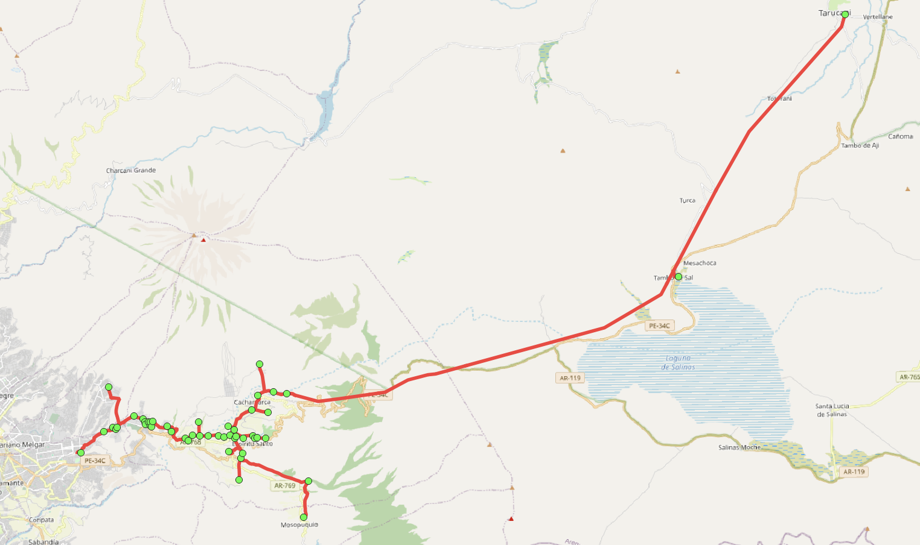
 |  |  |  |  |  |  |  |  |  |  |  |  |  |  |  |  |  |  |  |  |  |  |  |  |  |  |  |  |  |  |  |  |  |  |  |  |  |  |  |  |  |  |  |  |  |  |  |  |  |  |  |  |  |  |  |  |  |  |  |  |  |  |  |  |  |  |  |  |  |  |  |  |  |  |  |  |  |  |  |  |  |  |  |  |  |  |  | 0 | 32881 | 32874 | 49 | 49 | 49 | 49 | 49 | 49 | 49 | 49 | 49 | 49
 |  |  |  |  |  |  |  |  |  |  |  |  |  |  |  |  |  |  |  |  |  |  |  |  |  |  |  |  |  |  |  |  |  |  |  |  |  |  |  |  |  |  |  |  |  |  |  |  |  |  |  |  |  |  |  |  |  |  |  |  |  |  |  |  |  |  |  |  |  |  |  |  |  |  |  |  |  |  |  |  |  |  |  |  |  |  |  |  | 2199062 | 2252984 | 2252977 | 2131828 | 2131807 | 50 | 50 | 50 | 50 | 50 | 50 | 50
 |  |  |  |  |  |  |  |  |  |  |  |  |  |  |  |  |  |  |  |  |  |  |  |  |  |  |  |  |  |  |  |  |  |  |  |  |  |  |  |  |  |  |  |  |  |  |  |  |  |  |  |  |  |  |  |  |  |  |  |  |  |  |  |  |  |  |  |  |  |  |  |  |  |  |  |  |  |  |  |  |  |  |  |  |  |  |  |  | 9249175 | 9249170 | 9249165 | 9249160 | 2131800 | 2131793 | 2115200 | 51 | 51 | 51 | 51 | 51
 |  |  |  |  |  |  |  |  |  |  |  |  |  |  |  |  |  |  |  |  |  |  |  |  |  |  |  |  |  |  |  |  |  |  |  |  |  |  |  |  |  |  |  |  |  |  |  |  |  |  |  |  |  |  |  |  |  |  |  |  |  |  |  |  |  |  |  |  |  |  |  |  |  |  |  |  |  |  |  |  |  |  |  |  |  |  |  |  | 0 | 0 | 0 | 0 | 9249155 | 9249150 | 2131779 | 2131765 | 52 | 52 | 52 | 52
 |  |  |  |  |  |  |  |  |  |  |  |  |  |  |  |  |  |  |  |  |  |  |  |  |  |  |  |  |  |  |  |  |  |  |  |  |  |  |  |  |  |  |  |  |  |  |  |  |  |  |  |  |  |  |  |  |  |  |  |  |  |  |  |  |  |  |  |  |  |  |  |  |  |  |  |  |  |  |  |  |  |  |  |  |  |  |  |  |  |  |  |  | 0 | 0 | 9249145 | 9249140 | 9249135 | 9249130 | 53 | 53
 |  |  |  |  |  |  |  |  |  |  |  |  |  |  |  |  |  |  |  |  |  |  |  |  |  |  |  |  |  |  |  |  |  |  |  |  |  |  |  |  |  |  |  |  |  |  |  |  |  |  |  |  |  |  |  |  |  |  |  |  |  |  |  |  |  |  |  |  |  |  |  |  |  |  |  |  |  |  |  |  |  |  |  |  |  |  |  |  |  |  |  |  |  |  | 0 | 0 | 0 | 0 | 0 | 0

NODOS
Nodo_Ini | Nodo_Fin | SED NodoFin | Clientes | Longitud (m) | Long1 | Long2 | Long3 | Long4 | Long5 | Long6 | Long7 | Long8 | Long9 | Long10 | Long11 | Long12 | Long13 | Long14 | Long15 | ID_Tramo | Tramo_Anterior | Orden | Longitud (m)
0 | 1 |  |  | 553.49 | 28.45 | 90.02 | 90.22 | 93.03 | 48.01 | 38.54 | 89.08 | 76.14 |  |  |  |  |  |  |  | 9249850 | 0 | 1 | 28.45
1 | 2 | 1 | 76 | 9.29 | 9.29 |  |  |  |  |  |  |  |  |  |  |  |  |  |  | 2167949 | 9249850 | 2 | 90.02
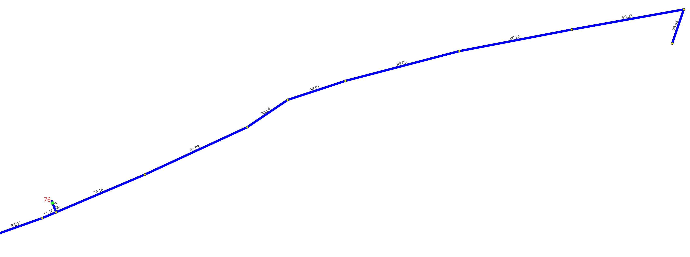
1 | 3 |  |  | 546.24 | 11.18 | 83.97 | 71.81 | 68.9 | 59.8 | 1.01 | 14.09 | 31.04 | 85.89 | 2.98 | 1.17 | 61.42 | 52.98 |  |  | 2167956 | 2167949 | 3 | 90.22
3 | 4 | 1 | 151 | 26.91 | 26.91 |  |  |  |  |  |  |  |  |  |  |  |  |  |  | 2167963 | 2167956 | 4 | 93.03
P0
3 | 5 |  |  | 136.25 | 3.12 | 68.7 | 59.57 | 1.39 | 3.47 |  |  |  |  |  |  |  |  |  |  | 2167970 | 2167963 | 5 | 48.01
5 | 6 | 1 | 86 | 48.66 | 48.66 |  |  |  |  |  |  |  |  |  |  |  |  |  |  | 2167977 | 2167970 | 6 | 38.54
5 | 7 |  |  | 155.97 | 22.62 | 22.55 | 1.9 | 74.13 | 34.77 |  |  |  |  |  |  |  |  |  |  | 2167984 | 2167977 | 7 | 89.08
7 | 8 | 1 | 108 | 150.88 | 31.28 | 60 | 59.6 |  |  |  |  |  |  |  |  |  |  |  |  | 7869054 | 2167984 | 8 | 76.14
7 | 9 |  |  | 22.80 | 22.8 |  |  |  |  |  |  |  |  |  |  |  |  |  |  | 2167991 | 7869054 | 9 | 11.18
7 | 10 | 1 | 26 | 169.42 | 28.35 | 62.9 | 78.17 |  |  |  |  |  |  |  |  |  |  |  |  | 7869061 | 7869054 | 9 | 9.29
10 | 11 | 1 | 126 | 344.33 | 73.03 | 47.34 | 36.69 | 45.74 | 69.89 | 71.64 |  |  |  |  |  |  |  |  |  | 2167998 | 2167991 | 10 | 83.97
11 | 12 |  |  | 16.11 | 16.11 |  |  |  |  |  |  |  |  |  |  |  |  |  |  | 2168005 | 2167998 | 11 | 71.81
P2
11 | 13 |  |  | 254.12 | 62.4 | 64.4 | 64.66 | 62.66 |  |  |  |  |  |  |  |  |  |  |  | 2168012 | 2168005 | 12 | 68.9
13 | 14 | 1 | 158 | 26.31 | 26.31 |  |  |  |  |  |  |  |  |  |  |  |  |  |  | 2168019 | 2168012 | 13 | 59.8
13 | 15 |  |  | 258.32 | 54.92 | 64.59 | 70.68 | 68.13 |  |  |  |  |  |  |  |  |  |  |  | 9250025 | 2168019 | 14 | 1.01
P1
15 | 16 | 1 | 128 | 106.17 | 23.93 | 34.27 | 47.97 |  |  |  |  |  |  |  |  |  |  |  |  | 9250030 | 9250025 | 15 | 14.09
16 | 17 | 1 | 141 | 135.58 | 62.16 | 58.32 | 15.1 |  |  |  |  |  |  |  |  |  |  |  |  | 9250035 | 9250030 | 16 | 31.04
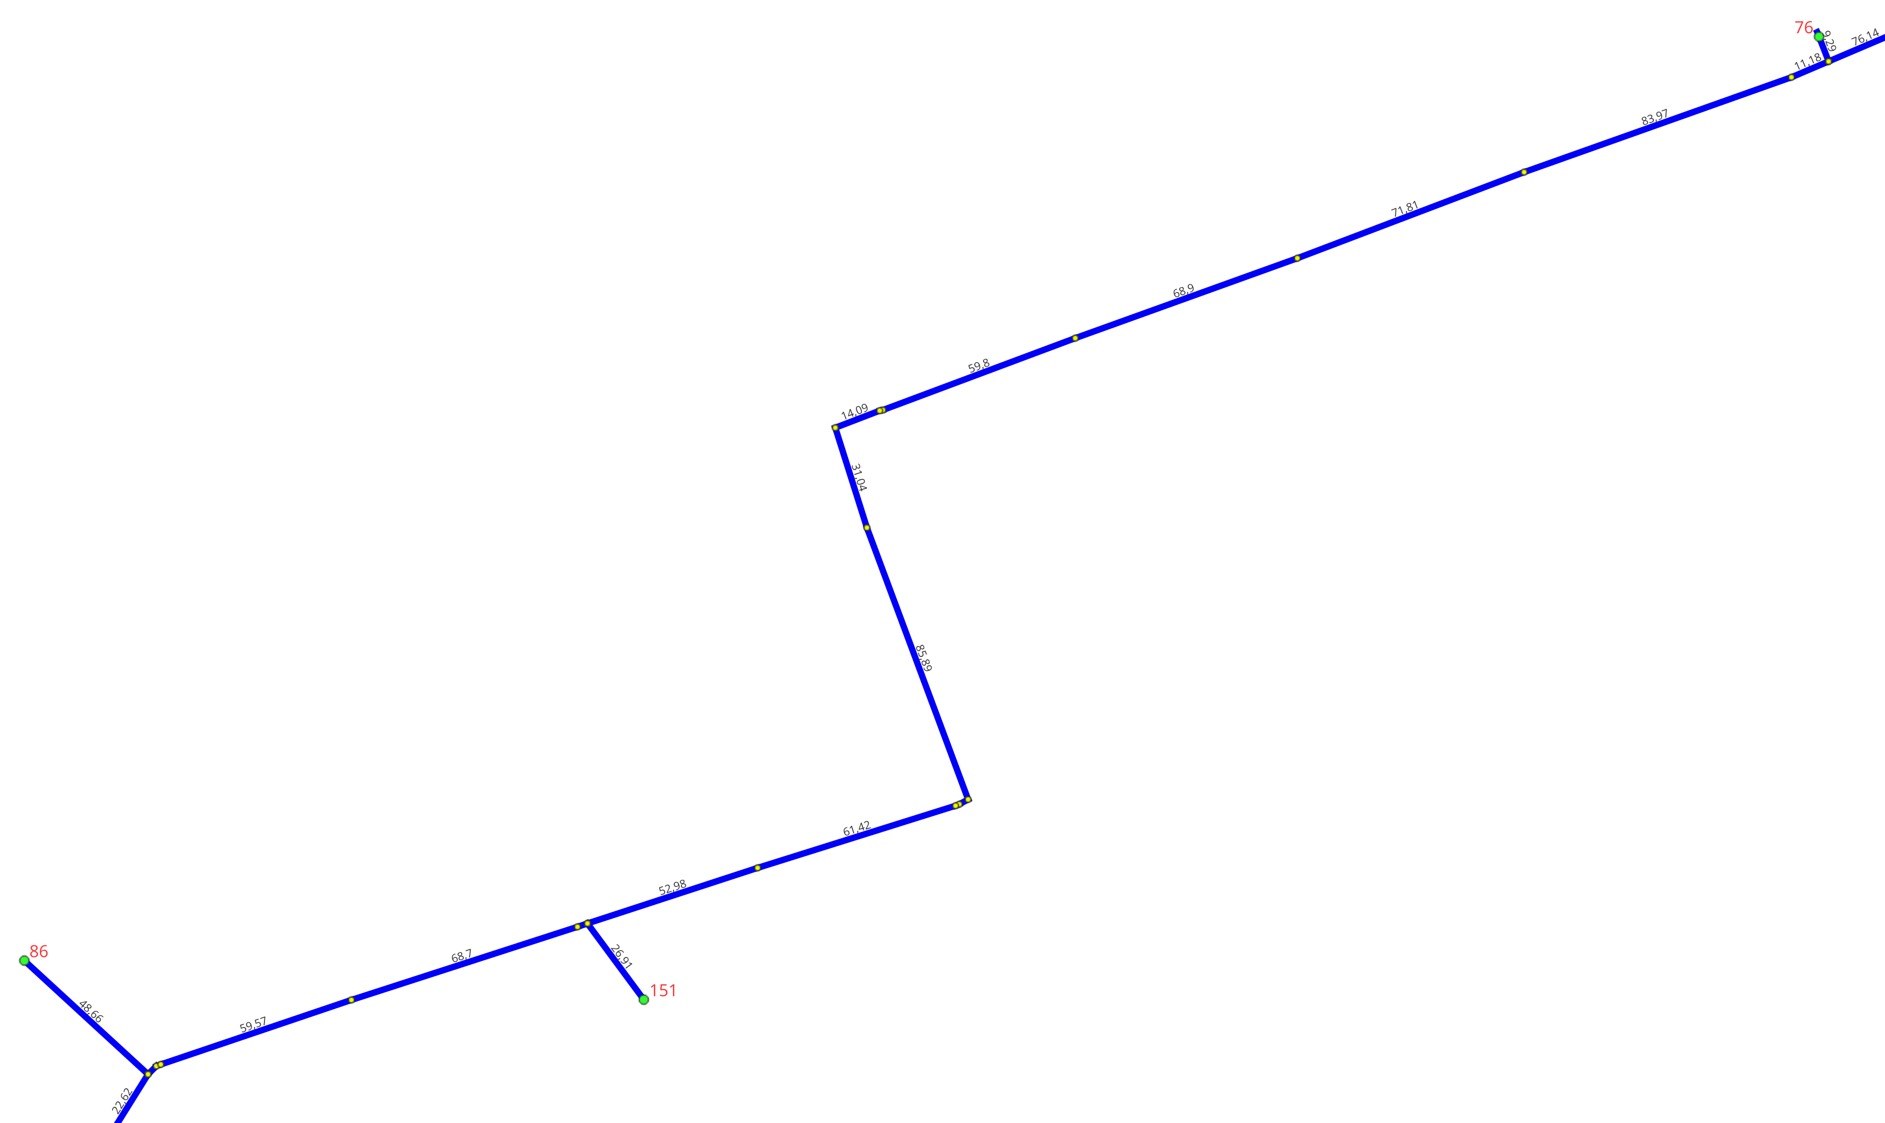
P2
17 | 18 | 1 | 179 | 129.44 | 54.28 | 45 | 30.16 |  |  |  |  |  |  |  |  |  |  |  |  | 9250040 | 9250035 | 17 | 85.89
P1
18 | 19 |  |  | 165.55 | 44.96 | 49.98 | 70.61 |  |  |  |  |  |  |  |  |  |  |  |  | 9250045 | 9250040 | 18 | 2.98
15 | 20 |  |  | 162.00 | 24.98 | 52 | 67.78 | 1.46 | 15.78 |  |  |  |  |  |  |  |  |  |  | 2168026 | 9250045 | 19 | 1.17
20 | 21 |  |  | 94.42 | 40.18 | 54.24 |  |  |  |  |  |  |  |  |  |  |  |  |  | 2168033 | 2168026 | 20 | 61.42
21 | 22 |  |  | 50.42 | 50.42 |  |  |  |  |  |  |  |  |  |  |  |  |  |  | 2168047 | 2168033 | 21 | 52.98
22 | 23 | 1 | 129 | 20.88 | 12.88 | 5 | 3 |  |  |  |  |  |  |  |  |  |  |  |  | 2168040 | 2168047 | 22 | 26.91
21 | 24 |  |  | 11.26 | 11.26 |  |  |  |  |  |  |  |  |  |  |  |  |  |  | 2168054 | 2168047 | 22 | 3.12
21 | 25 |  |  | 59.82 | 18.43 | 41.39 |  |  |  |  |  |  |  |  |  |  |  |  |  | 2168061 | 2168054 | 23 | 68.7
25 | 26 | 1 | 201 | 7.24 | 7.24 |  |  |  |  |  |  |  |  |  |  |  |  |  |  | 2168068 | 2168061 | 24 | 59.57
25 | 27 |  |  | 24.00 | 24 |  |  |  |  |  |  |  |  |  |  |  |  |  |  | 2168075 | 2168068 | 25 | 1.39
20 | 28 |  |  | 125.63 | 30.3 | 67.74 | 27.59 |  |  |  |  |  |  |  |  |  |  |  |  | 2150842 | 2168075 | 26 | 3.47
28 | 29 | 1 | 79 | 272.56 | 36.71 | 66.7 | 114.69 | 54.46 |  |  |  |  |  |  |  |  |  |  |  | 2150828 | 2150842 | 27 | 48.66
28 | 30 |  |  | 134.37 | 7.29 | 6.07 | 82.67 | 36.34 | 2 |  |  |  |  |  |  |  |  |  |  | 2150835 | 2150842 | 27 | 22.62
30 | 31 | 1 | 205 | 11.59 | 11.59 |  |  |  |  |  |  |  |  |  |  |  |  |  |  | 2168082 | 2150835 | 28 | 22.55

30 | 32 | 1 | 66 | 134.49 | 14.52 | 78.59 | 41.38 |  |  |  |  |  |  |  |  |  |  |  |  | 2168089 | 2168082 | 29 | 1.9
P5
32 | 33 | 1 | 181 | 171.60 | 69.82 | 101.78 |  |  |  |  |  |  |  |  |  |  |  |  |  | 2168096 | 2168089 | 30 | 74.13
28 | 34 | 1 | 241 | 88.38 | 28.05 | 60.33 |  |  |  |  |  |  |  |  |  |  |  |  |  | 2132688 | 2168096 | 31 | 34.77
34 | 35 |  |  | 238.77 | 75.5 | 76.64 | 86.63 |  |  |  |  |  |  |  |  |  |  |  |  | 2132667 | 2132688 | 32 | 28.35
P3
35 | 36 | 1 | 115 | 12.41 | 12.41 |  |  |  |  |  |  |  |  |  |  |  |  |  |  | 2132674 | 2132688 | 32 | 31.28
P6
35 | 37 |  |  | 74.90 | 74.9 |  |  |  |  |  |  |  |  |  |  |  |  |  |  | 2132681 | 2132688 | 32 | 22.8
P8
37 | 38 | 1 | 153 | 112.90 | 34.17 | 34.9 | 43.83 |  |  |  |  |  |  |  |  |  |  |  |  | 2132660 | 2132674 | 33 | 60
P4
38 | 39 |  |  | 8.00 | 8 |  |  |  |  |  |  |  |  |  |  |  |  |  |  | 2168103 | 2132667 | 33 | 62.9
39 | 40 |  |  | 95.00 | 5 | 60 | 30 |  |  |  |  |  |  |  |  |  |  |  |  | 2132417 | 2168103 | 34 | 78.17
P5
40 | 41 |  |  | 10.00 | 10 |  |  |  |  |  |  |  |  |  |  |  |  |  |  | 2132653 | 2132660 | 34 | 59.6
40 | 42 | 1 |  | 49.00 | 5 | 6 | 38 |  |  |  |  |  |  |  |  |  |  |  |  | 2132410 | 2132417 | 35 | 73.03
39 | 43 |  |  | 84.35 | 52 | 32.35 |  |  |  |  |  |  |  |  |  |  |  |  |  | 2168110 | 2132410 | 36 | 47.34
43 | 44 | 1 | 181 | 154.40 | 20 | 33.08 | 34.92 | 66.4 |  |  |  |  |  |  |  |  |  |  |  | 2168117 | 2168110 | 37 | 36.69
43 | 45 |  |  | 75.69 | 32.81 | 42.88 |  |  |  |  |  |  |  |  |  |  |  |  |  | 2168124 | 2168117 | 38 | 45.74
45 | 46 | 1 |  | 60.80 | 23.7 | 37.1 |  |  |  |  |  |  |  |  |  |  |  |  |  | 2168131 | 2168124 | 39 | 69.89
45 | 47 | 1 | 119 | 65.20 | 65.2 |  |  |  |  |  |  |  |  |  |  |  |  |  |  | 2168138 | 2168131 | 40 | 71.64
47 | 48 | 1 | 45 | 97.56 | 97.56 |  |  |  |  |  |  |  |  |  |  |  |  |  |  | 2131940 | 2168138 | 41 | 16.11
48 | 49 |  |  | 41.35 | 41.35 |  |  |  |  |  |  |  |  |  |  |  |  |  |  | 2168145 | 2168138 | 41 | 62.4
49 | 50 | 1 |  | 4.60 | 0.6 | 4 |  |  |  |  |  |  |  |  |  |  |  |  |  | 2168152 | 2168145 | 42 | 64.4
49 | 51 |  |  | 47.66 | 29.83 | 17.83 |  |  |  |  |  |  |  |  |  |  |  |  |  | 2168159 | 2168152 | 43 | 64.66
51 | 52 | 1 |  | 6.36 | 1 | 5.36 |  |  |  |  |  |  |  |  |  |  |  |  |  | 2168166 | 2168159 | 44 | 62.66
51 | 53 |  |  | 25.93 | 25.93 |  |  |  |  |  |  |  |  |  |  |  |  |  |  | 2168173 | 2168166 | 45 | 26.31
P7
53 | 54 | 1 | 102 | 81.34 | 21.7 | 40.29 | 19.35 |  |  |  |  |  |  |  |  |  |  |  |  | 2168180 | 2168166 | 45 | 54.92
54 | 55 |  |  | 61.93 | 61.93 |  |  |  |  |  |  |  |  |  |  |  |  |  |  | 2168187 | 2168180 | 46 | 64.59
P9
53 | 56 |  |  | 9.30 | 9.3 |  |  |  |  |  |  |  |  |  |  |  |  |  |  | 2168194 | 2168187 | 47 | 70.68
53 | 57 | 1 | 10 | 99.45 | 21.6 | 77.85 |  |  |  |  |  |  |  |  |  |  |  |  |  | 2168201 | 2168194 | 48 | 68.13
57 | 58 |  |  | 75.14 | 45.83 | 29.31 |  |  |  |  |  |  |  |  |  |  |  |  |  | 2165177 | 2168201 | 49 | 23.93
58 | 59 | 1 | 239 | 82.27 | 8.75 | 35.59 | 37.93 |  |  |  |  |  |  |  |  |  |  |  |  | 2166407 | 2168201 | 49 | 24.98
59 | 60 |  |  | 80.86 | 39.84 | 41.02 |  |  |  |  |  |  |  |  |  |  |  |  |  | 19099438 | 2165177 | 50 | 34.27
58 | 61 | 1 | 199 | 76.48 | 33.41 | 43.07 |  |  |  |  |  |  |  |  |  |  |  |  |  | 2168215 | 2166407 | 50 | 52
61 | 62 | 1 |  | 68.84 | 27.48 | 41.36 |  |  |  |  |  |  |  |  |  |  |  |  |  | 2165170 | 19099438 | 51 | 47.97
58 | 63 |  |  | 160.05 | 7.86 | 83.32 | 68.87 |  |  |  |  |  |  |  |  |  |  |  |  | 2168208 | 2168215 | 51 | 67.78
63 | 64 | 1 | 112 | 67.62 | 21.43 | 46.19 |  |  |  |  |  |  |  |  |  |  |  |  |  | 2164995 | 2165170 | 52 | 62.16
63 | 65 |  |  | 98.40 | 67.2 | 31.2 |  |  |  |  |  |  |  |  |  |  |  |  |  | 2168222 | 2168208 | 52 | 1.46
65 | 66 | 1 |  | 27.20 | 15.41 | 11.79 |  |  |  |  |  |  |  |  |  |  |  |  |  | 2130236 | 2164995 | 53 | 58.32
65 | 67 |  |  | 57.34 | 39.72 | 17.62 |  |  |  |  |  |  |  |  |  |  |  |  |  | 2168229 | 2168222 | 53 | 15.78
67 | 68 | 1 | 23 | 25.47 | 25.47 |  |  |  |  |  |  |  |  |  |  |  |  |  |  | 2130229 | 2130236 | 54 | 15.1
67 | 69 |  |  | 11.73 | 11.73 |  |  |  |  |  |  |  |  |  |  |  |  |  |  | 2168236 | 2168229 | 54 | 40.18
37 | 70 |  |  | 144.11 | 11.27 | 78.07 | 23.37 | 31.4 |  |  |  |  |  |  |  |  |  |  |  | 2168243 | 2168229 | 54 | 30.3
70 | 71 | 1 | 177 | 20.36 | 20.36 |  |  |  |  |  |  |  |  |  |  |  |  |  |  | 2149739 | 2168236 | 55 | 54.24
70 | 72 |  |  | 95.18 | 48.43 | 32.75 | 14 |  |  |  |  |  |  |  |  |  |  |  |  | 2166400 | 2130229 | 55 | 54.28
72 | 73 |  |  | 21.45 | 21.45 |  |  |  |  |  |  |  |  |  |  |  |  |  |  | 2168250 | 2168243 | 55 | 67.74
72 | 74 |  |  | 118.26 | 39.29 | 19.62 | 59.35 |  |  |  |  |  |  |  |  |  |  |  |  | 2149711 | 2149739 | 56 | 18.43
74 | 75 | 1 | 112 | 14.90 | 14.9 |  |  |  |  |  |  |  |  |  |  |  |  |  |  | 2149725 | 2149739 | 56 | 11.26
74 | 76 |  |  | 186.63 | 4.44 | 4.46 | 13.51 | 26.3 | 7 | 28 | 23.26 | 7.4 | 24.36 | 5.4 | 4.7 | 23 | 9.3 | 5.5 |  | 2149732 | 2149739 | 56 | 50.42
76 | 77 | 1 |  | 128.90 | 3 | 6.5 | 7 | 13.5 | 0.8 | 18.3 | 15 | 50 | 7.8 | 3.5 | 1.8 | 1.7 |  |  |  | 2166393 | 2166400 | 56 | 45
76 | 78 | 1 |  | 144.08 | 28.9 | 115.18 |  |  |  |  |  |  |  |  |  |  |  |  |  | 2168257 | 2168250 | 56 | 27.59
76 | 79 | 1 |  | 119.22 | 99.12 | 20.1 |  |  |  |  |  |  |  |  |  |  |  |  |  | 2149697 | 2149711 | 57 | 68.67
P10
72 | 80 |  |  | 110.53 | 23.57 | 33.82 | 21.72 | 31.42 |  |  |  |  |  |  |  |  |  |  |  | 2216829 | 2168257 | 57 | 7.29
80 | 81 | 1 | 113 | 225.99 | 20.94 | 59.89 | 58.9 | 86.26 |  |  |  |  |  |  |  |  |  |  |  | 2216843 | 2168257 | 57 | 36.71
80 | 82 | 1 | 98 | 74.75 | 18.47 | 56.28 |  |  |  |  |  |  |  |  |  |  |  |  |  | 2216850 | 2168257 | 57 | 28.05
82 | 83 |  |  | 116.40 | 49.47 | 59.53 | 7.4 |  |  |  |  |  |  |  |  |  |  |  |  | 2363719 | 2166393 | 57 | 30.16
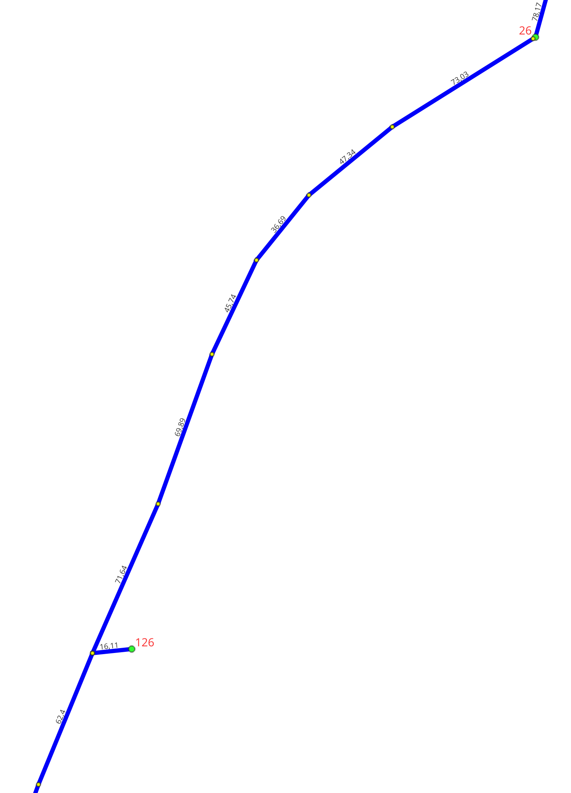
83 | 84 | 1 | 300 | 10.68 | 10.68 |  |  |  |  |  |  |  |  |  |  |  |  |  |  | 7568364 | 2149732 | 57 | 12.88
84 | 85 | 1 |  | 94.85 | 41.95 | 52.9 |  |  |  |  |  |  |  |  |  |  |  |  |  | 2149690 | 2149697 | 58 | 41.39
85 | 86 |  |  | 14.60 | 14.6 |  |  |  |  |  |  |  |  |  |  |  |  |  |  | 2216822 | 2216829 | 58 | 6.07
P10
86 | 87 | 1 | 56 | 94.14 | 38.31 | 55.83 |  |  |  |  |  |  |  |  |  |  |  |  |  | 2216836 | 2216843 | 58 | 66.7
86 | 88 | 1 | 42 | 104.43 | 19.68 | 46.05 | 38.7 |  |  |  |  |  |  |  |  |  |  |  |  | 2216857 | 2216850 | 58 | 60.33
86 | 89 |  |  | 132.90 | 49.41 | 61.3 | 22.19 |  |  |  |  |  |  |  |  |  |  |  |  | 2343087 | 2363719 | 58 | 44.96
89 | 90 |  |  | 7.57 | 7.57 |  |  |  |  |  |  |  |  |  |  |  |  |  |  | 9357140 | 7568364 | 58 | 5 | 7
90 | 91 |  |  | 115.22 | 48.62 | 66.6 |  |  |  |  |  |  |  |  |  |  |  |  |  | 2149676 | 2149690 | 59 | 24
91 | 92 | 1 | 129 | 121.94 | 44.12 | 29.51 | 48.31 |  |  |  |  |  |  |  |  |  |  |  |  | 2149683 | 2149690 | 59 | 7.24
89 | 93 |  |  | 85.67 | 29.12 | 47.4 | 9.15 |  |  |  |  |  |  |  |  |  |  |  |  | 2216815 | 2216822 | 59 | 82.67
93 | 94 | 1 | 224 | 17.60 | 17.6 |  |  |  |  |  |  |  |  |  |  |  |  |  |  | 2216864 | 2216857 | 59 | 75.5
93 | 95 |  |  | 29.47 | 9.56 | 19.91 |  |  |  |  |  |  |  |  |  |  |  |  |  | 2343073 | 2343087 | 59 | 49.98
93 | 96 |  |  | 18.41 | 18.41 |  |  |  |  |  |  |  |  |  |  |  |  |  |  | 33490 | 2216836 | 59 | 114.69
89 | 97 | 1 | 77 | 73.65 | 47.39 | 26.26 |  |  |  |  |  |  |  |  |  |  |  |  |  | 9357147 | 9357140 | 59 | 3
83 | 98 | 1 | 232 | 138.16 | 59 | 79.16 |  |  |  |  |  |  |  |  |  |  |  |  |  | 2115623 | 2216815 | 60 | 36.34
98 | 99 |  |  | 56.63 | 56.63 |  |  |  |  |  |  |  |  |  |  |  |  |  |  | 2149669 | 2149676 | 60 | 1.01
99 | 100 | 1 | 127 | 9.55 | 9.55 |  |  |  |  |  |  |  |  |  |  |  |  |  |  | 2216871 | 2216864 | 60 | 76.64
99 | 101 |  |  | 37.83 | 16.13 | 21.7 |  |  |  |  |  |  |  |  |  |  |  |  |  | 2363051 | 2343073 | 60 | 70.61
101 | 102 | 1 |  | 12.45 | 12.45 |  |  |  |  |  |  |  |  |  |  |  |  |  |  | 33474 | 33490 | 60 | 54.46
101 | 103 |  |  | 97.92 | 33.13 | 64.79 |  |  |  |  |  |  |  |  |  |  |  |  |  | 2342657 | 2216871 | 61 | 86.63
103 | 104 | 1 | 142 | 162.47 | 1 | 24.68 | 70.53 | 66.26 |  |  |  |  |  |  |  |  |  |  |  | 9206685 | 2115623 | 61 | 2
103 | 105 | 1 | 263 | 21.24 | 21.24 |  |  |  |  |  |  |  |  |  |  |  |  |  |  | 2115609 | 9206685 | 62 | 11.59
103 | 106 |  |  | 100.32 | 15.44 | 70.07 | 14.81 |  |  |  |  |  |  |  |  |  |  |  |  | 2115616 | 9206685 | 62 | 14.52
106 | 107 | 1 | 119 | 73.70 | 13 | 60.7 |  |  |  |  |  |  |  |  |  |  |  |  |  | 2150014 | 2342657 | 62 | 12.41
106 | 108 | 1 | 244 | 121.67 | 23.46 | 51.13 | 47.08 |  |  |  |  |  |  |  |  |  |  |  |  | 2342664 | 2342657 | 62 | 74.9
108 | 109 |  |  | 14.65 | 14.65 |  |  |  |  |  |  |  |  |  |  |  |  |  |  | 2133346 | 2342664 | 63 | 34.17
109 | 110 |  |  | 119.25 | 46.45 | 72.8 |  |  |  |  |  |  |  |  |  |  |  |  |  | 2216808 | 2115616 | 63 | 78.59
110 | 111 | 1 | 72 | 75.69 | 75.69 |  |  |  |  |  |  |  |  |  |  |  |  |  |  | 2342671 | 2342664 | 63 | 11.27
110 | 112 | 1 | 111 | 76.02 | 25.28 | 50.74 |  |  |  |  |  |  |  |  |  |  |  |  |  | 2133124 | 2216808 | 64 | 41.38
109 | 113 |  |  | 21.40 | 21.4 |  |  |  |  |  |  |  |  |  |  |  |  |  |  | 2342319 | 2342671 | 64 | 78.07
 |  |  |  |  |  |  |  |  |  |  |  |  |  |  |  |  |  |  |  | 2363454 | 2133346 | 64 | 34.9
 |  |  |  |  |  |  |  |  |  |  |  |  |  |  |  |  |  |  |  | 19286334 | 2342319 | 65 | 23.37
 |  |  |  |  |  |  |  |  |  |  |  |  |  |  |  |  |  |  |  | 2133117 | 2133124 | 65 | 69.82
 |  |  |  |  |  |  |  |  |  |  |  |  |  |  |  |  |  |  |  | 2363447 | 2363454 | 65 | 43.83
 |  |  |  |  |  |  |  |  |  |  |  |  |  |  |  |  |  |  |  | 2133110 | 2133117 | 66 | 101.78
 |  |  |  |  |  |  |  |  |  |  |  |  |  |  |  |  |  |  |  | 2164481 | 2363447 | 66 | 8
 |  |  |  |  |  |  |  |  |  |  |  |  |  |  |  |  |  |  |  | 2342326 | 19286334 | 66 | 31.4
 |  |  |  |  |  |  |  |  |  |  |  |  |  |  |  |  |  |  |  | 19286327 | 2342326 | 67 | 48.43
 |  |  |  |  |  |  |  |  |  |  |  |  |  |  |  |  |  |  |  | 2198786 | 2342326 | 67 | 20.36
 |  |  |  |  |  |  |  |  |  |  |  |  |  |  |  |  |  |  |  | 7886277 | 2164481 | 67 | 5
 |  |  |  |  |  |  |  |  |  |  |  |  |  |  |  |  |  |  |  | 8647388 | 2164481 | 67 | 62
 |  |  |  |  |  |  |  |  |  |  |  |  |  |  |  |  |  |  |  | 2272452 | 8647388 | 68 | 32.35
P11
 |  |  |  |  |  |  |  |  |  |  |  |  |  |  |  |  |  |  |  | 2342333 | 19286327 | 68 | 32.75
P12
 |  |  |  |  |  |  |  |  |  |  |  |  |  |  |  |  |  |  |  | 7886284 | 7886277 | 68 | 60
 |  |  |  |  |  |  |  |  |  |  |  |  |  |  |  |  |  |  |  | 2149151 | 2342333 | 69 | 14
 |  |  |  |  |  |  |  |  |  |  |  |  |  |  |  |  |  |  |  | 2236619 | 2272452 | 69 | 20
 |  |  |  |  |  |  |  |  |  |  |  |  |  |  |  |  |  |  |  | 2272445 | 2272452 | 69 | 32.81
 |  |  |  |  |  |  |  |  |  |  |  |  |  |  |  |  |  |  |  | 7886291 | 7886284 | 69 | 30
 |  |  |  |  |  |  |  |  |  |  |  |  |  |  |  |  |  |  |  | 19286313 | 2236619 | 70 | 33.08
 |  |  |  |  |  |  |  |  |  |  |  |  |  |  |  |  |  |  |  | 2099370 | 2272445 | 70 | 42.88
 |  |  |  |  |  |  |  |  |  |  |  |  |  |  |  |  |  |  |  | 2218130 | 2149151 | 70 | 21.45
 |  |  |  |  |  |  |  |  |  |  |  |  |  |  |  |  |  |  |  | 2218137 | 2149151 | 70 | 23.57
 |  |  |  |  |  |  |  |  |  |  |  |  |  |  |  |  |  |  |  | 7090176 | 2149151 | 70 | 39.29
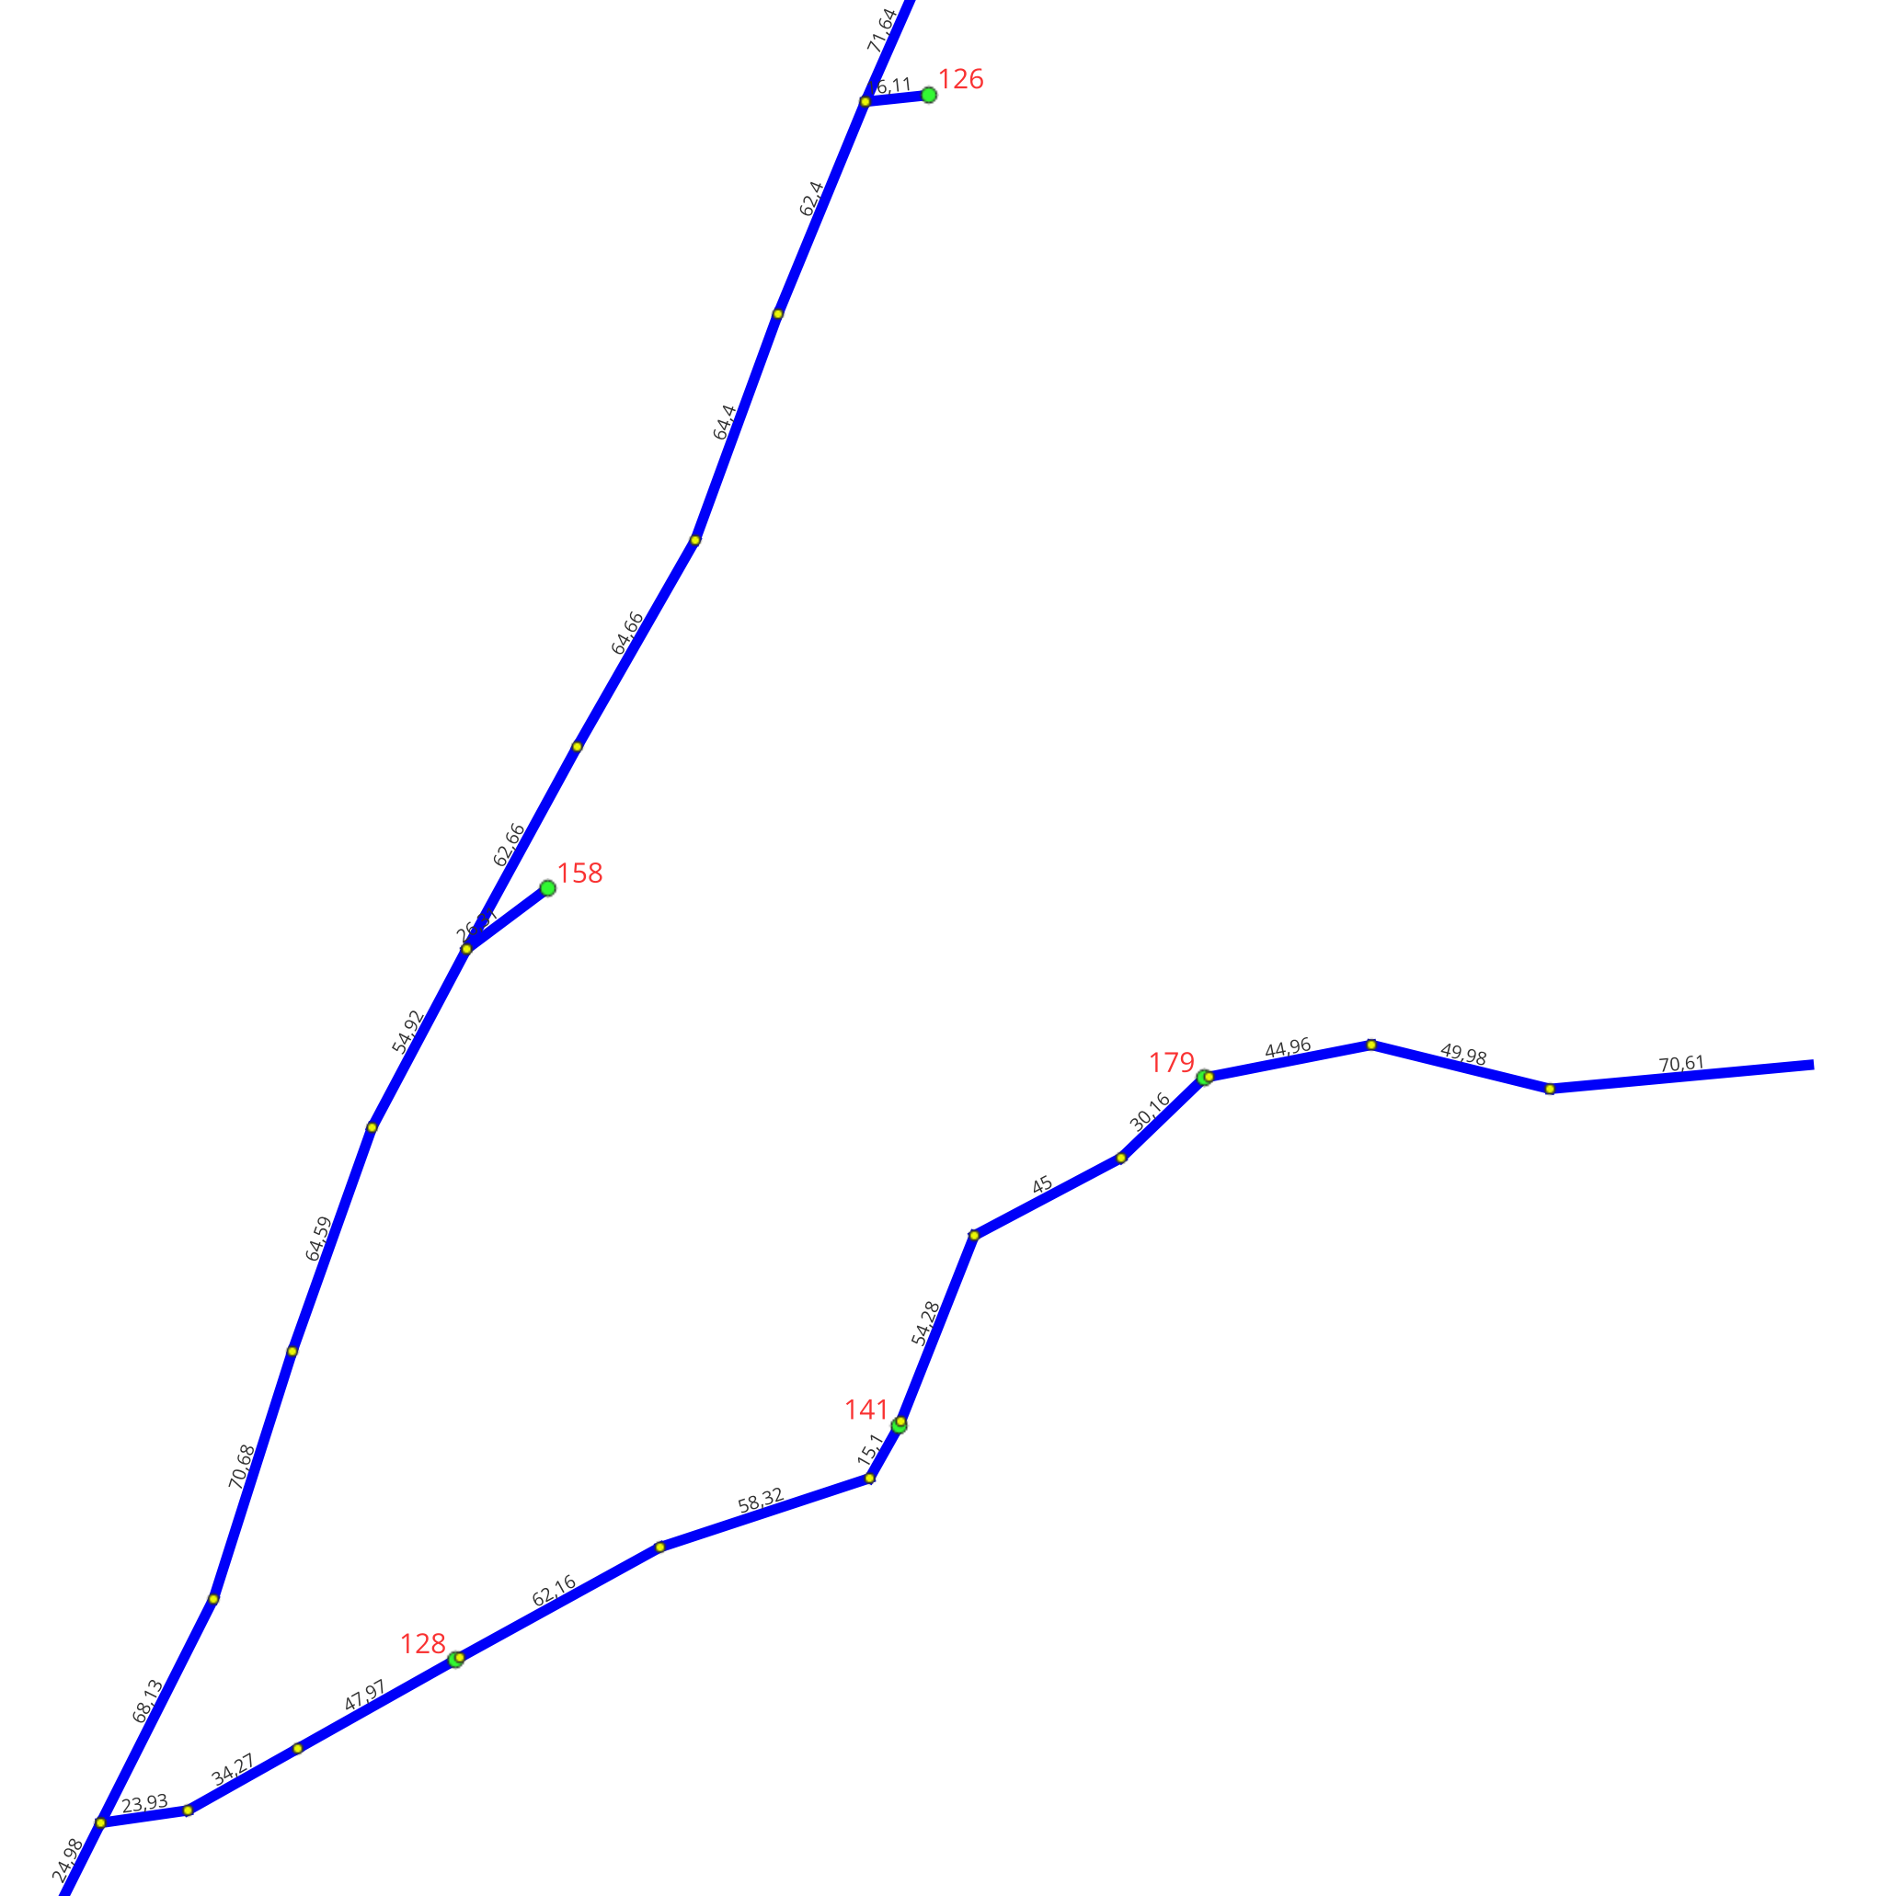
 |  |  |  |  |  |  |  |  |  |  |  |  |  |  |  |  |  |  |  | 7886298 | 7886291 | 70 | 5
 |  |  |  |  |  |  |  |  |  |  |  |  |  |  |  |  |  |  |  | 8647395 | 7886291 | 70 | 10
P11
 |  |  |  |  |  |  |  |  |  |  |  |  |  |  |  |  |  |  |  | 2149144 | 7090176 | 71 | 19.62
P12
 |  |  |  |  |  |  |  |  |  |  |  |  |  |  |  |  |  |  |  | 2271646 | 2218137 | 71 | 33.82
 |  |  |  |  |  |  |  |  |  |  |  |  |  |  |  |  |  |  |  | 2272438 | 19286313 | 71 | 34.92
 |  |  |  |  |  |  |  |  |  |  |  |  |  |  |  |  |  |  |  | 8368957 | 2099370 | 71 | 23.7
 |  |  |  |  |  |  |  |  |  |  |  |  |  |  |  |  |  |  |  | 8368971 | 2099370 | 71 | 65.2
 |  |  |  |  |  |  |  |  |  |  |  |  |  |  |  |  |  |  |  | 9348162 | 7886298 | 71 | 6
 |  |  |  |  |  |  |  |  |  |  |  |  |  |  |  |  |  |  |  | 2149137 | 2149144 | 72 | 59.35
 |  |  |  |  |  |  |  |  |  |  |  |  |  |  |  |  |  |  |  | 2164769 | 2271646 | 72 | 21.72
 |  |  |  |  |  |  |  |  |  |  |  |  |  |  |  |  |  |  |  | 2250804 | 2272438 | 72 | 66.4
 |  |  |  |  |  |  |  |  |  |  |  |  |  |  |  |  |  |  |  | 33652 | 8368971 | 72 | 97.56
 |  |  |  |  |  |  |  |  |  |  |  |  |  |  |  |  |  |  |  | 8368964 | 8368957 | 72 | 37.1
 |  |  |  |  |  |  |  |  |  |  |  |  |  |  |  |  |  |  |  | 9348167 | 9348162 | 72 | 38
 |  |  |  |  |  |  |  |  |  |  |  |  |  |  |  |  |  |  |  | 19491732 | 2164769 | 73 | 31.42
 |  |  |  |  |  |  |  |  |  |  |  |  |  |  |  |  |  |  |  | 2149123 | 2149137 | 73 | 14.9
 |  |  |  |  |  |  |  |  |  |  |  |  |  |  |  |  |  |  |  | 2149130 | 2149137 | 73 | 4.44
 |  |  |  |  |  |  |  |  |  |  |  |  |  |  |  |  |  |  |  | 2235823 | 33652 | 73 | 41.32
 |  |  |  |  |  |  |  |  |  |  |  |  |  |  |  |  |  |  |  | 19491724 | 19491732 | 74 | 18.47
P14
 |  |  |  |  |  |  |  |  |  |  |  |  |  |  |  |  |  |  |  | 2164762 | 19491732 | 74 | 20.94
P13
 |  |  |  |  |  |  |  |  |  |  |  |  |  |  |  |  |  |  |  | 7090183 | 2235823 | 74 | 29.83
 |  |  |  |  |  |  |  |  |  |  |  |  |  |  |  |  |  |  |  | 8042766 | 2235823 | 74 | 0.6
 |  |  |  |  |  |  |  |  |  |  |  |  |  |  |  |  |  |  |  | 9249250 | 2149130 | 74 | 4.46
P19
 |  |  |  |  |  |  |  |  |  |  |  |  |  |  |  |  |  |  |  | 2164748 | 2164762 | 75 | 59.89
P18
 |  |  |  |  |  |  |  |  |  |  |  |  |  |  |  |  |  |  |  | 2236535 | 19491724 | 75 | 56.28
 |  |  |  |  |  |  |  |  |  |  |  |  |  |  |  |  |  |  |  | 2342773 | 7090183 | 75 | 17.83
 |  |  |  |  |  |  |  |  |  |  |  |  |  |  |  |  |  |  |  | 7920897 | 8042766 | 75 | 4
 |  |  |  |  |  |  |  |  |  |  |  |  |  |  |  |  |  |  |  | 9249245 | 9249250 | 75 | 13.51
 |  |  |  |  |  |  |  |  |  |  |  |  |  |  |  |  |  |  |  | 2164741 | 2164748 | 76 | 58.9
 |  |  |  |  |  |  |  |  |  |  |  |  |  |  |  |  |  |  |  | 2236528 | 2236535 | 76 | 49.47
 |  |  |  |  |  |  |  |  |  |  |  |  |  |  |  |  |  |  |  | 2342766 | 2342773 | 76 | 25.93
P17
 |  |  |  |  |  |  |  |  |  |  |  |  |  |  |  |  |  |  |  | 9249240 | 9249245 | 76 | 26.3
 |  |  |  |  |  |  |  |  |  |  |  |  |  |  |  |  |  |  |  | 9356480 | 2342773 | 76 | 1
 |  |  |  |  |  |  |  |  |  |  |  |  |  |  |  |  |  |  |  | 2149627 | 2342766 | 77 | 21.6
 |  |  |  |  |  |  |  |  |  |  |  |  |  |  |  |  |  |  |  | 2149634 | 2342766 | 77 | 21.7
 |  |  |  |  |  |  |  |  |  |  |  |  |  |  |  |  |  |  |  | 2164734 | 2164741 | 77 | 86.26
P16
 |  |  |  |  |  |  |  |  |  |  |  |  |  |  |  |  |  |  |  | 2271639 | 2236528 | 77 | 59.53
 |  |  |  |  |  |  |  |  |  |  |  |  |  |  |  |  |  |  |  | 2342750 | 2342766 | 77 | 9.3
P15
 |  |  |  |  |  |  |  |  |  |  |  |  |  |  |  |  |  |  |  | 9245198 | 9356480 | 77 | 5.36
 |  |  |  |  |  |  |  |  |  |  |  |  |  |  |  |  |  |  |  | 9249235 | 9249240 | 77 | 7
 |  |  |  |  |  |  |  |  |  |  |  |  |  |  |  |  |  |  |  | 2198646 | 2149627 | 78 | 77.85
 |  |  |  |  |  |  |  |  |  |  |  |  |  |  |  |  |  |  |  | 2271632 | 2271639 | 78 | 7.4
 |  |  |  |  |  |  |  |  |  |  |  |  |  |  |  |  |  |  |  | 33659 | 2149634 | 78 | 40.29
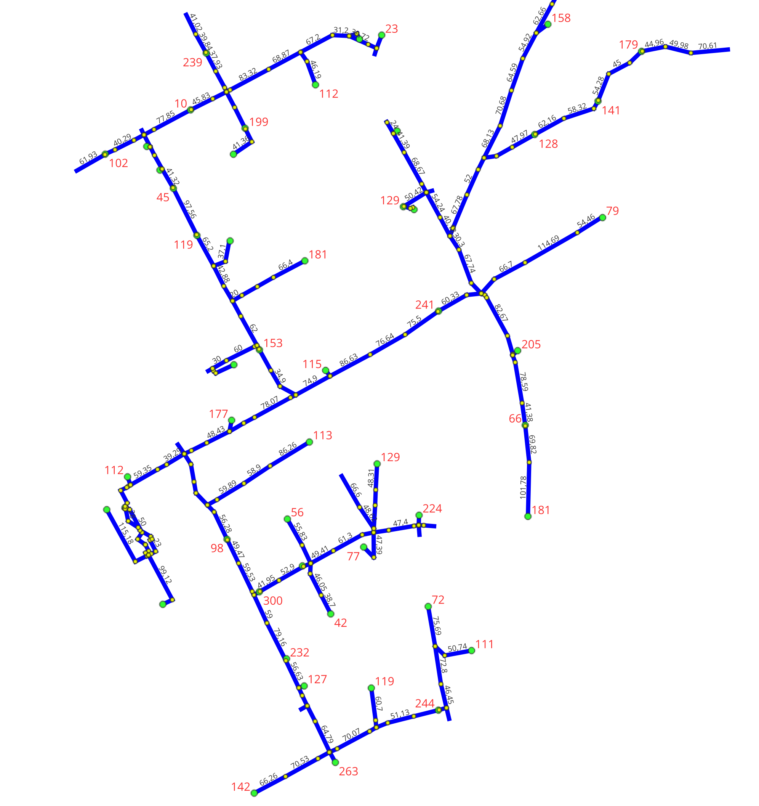
P59
P65
P68
 |  |  |  |  |  |  |  |  |  |  |  |  |  |  |  |  |  |  |  | 9249230 | 9249235 | 78 | 28
P62
P64
 |  |  |  |  |  |  |  |  |  |  |  |  |  |  |  |  |  |  |  | 19286320 | 2198646 | 79 | 45.83
P58
P67
P66
P18
P19
 |  |  |  |  |  |  |  |  |  |  |  |  |  |  |  |  |  |  |  | 2149620 | 33659 | 79 | 19.35
 |  |  |  |  |  |  |  |  |  |  |  |  |  |  |  |  |  |  |  | 2164488 | 2271632 | 79 | 10.68
P57
P63
P17
 |  |  |  |  |  |  |  |  |  |  |  |  |  |  |  |  |  |  |  | 2342803 | 2271632 | 79 | 59
P55
P56
P26
P27
 |  |  |  |  |  |  |  |  |  |  |  |  |  |  |  |  |  |  |  | 9249225 | 9249230 | 79 | 23.26
P52
P60
P25
 |  |  |  |  |  |  |  |  |  |  |  |  |  |  |  |  |  |  |  | 2149613 | 2149620 | 80 | 61.93
P53
P50
P51
P15
P16
P16
 |  |  |  |  |  |  |  |  |  |  |  |  |  |  |  |  |  |  |  | 2198639 | 19286320 | 80 | 29.31
P48
P49
P61
P21
 |  |  |  |  |  |  |  |  |  |  |  |  |  |  |  |  |  |  |  | 2342796 | 2342803 | 80 | 79.16
P54
P47
P24
 |  |  |  |  |  |  |  |  |  |  |  |  |  |  |  |  |  |  |  | 2363172 | 2164488 | 80 | 41.95
P22
 |  |  |  |  |  |  |  |  |  |  |  |  |  |  |  |  |  |  |  | 9249220 | 9249225 | 80 | 7.4
P45
P46
P23
P29
 |  |  |  |  |  |  |  |  |  |  |  |  |  |  |  |  |  |  |  | 2251346 | 2198639 | 81 | 33.41
P20
 |  |  |  |  |  |  |  |  |  |  |  |  |  |  |  |  |  |  |  | 2251368 | 2342796 | 81 | 56.63
P44
P43
 |  |  |  |  |  |  |  |  |  |  |  |  |  |  |  |  |  |  |  | 2342685 | 2198639 | 81 | 8.75
 |  |  |  |  |  |  |  |  |  |  |  |  |  |  |  |  |  |  |  | 2342715 | 2198639 | 81 | 7.86
P42
P28
 |  |  |  |  |  |  |  |  |  |  |  |  |  |  |  |  |  |  |  | 2342826 | 2363172 | 81 | 52.9
P112
 |  |  |  |  |  |  |  |  |  |  |  |  |  |  |  |  |  |  |  | 9249215 | 9249220 | 81 | 24.36
P38
P35
 |  |  |  |  |  |  |  |  |  |  |  |  |  |  |  |  |  |  |  | 2167655 | 2342826 | 82 | 14.6
P39
P37
P30
P31
 |  |  |  |  |  |  |  |  |  |  |  |  |  |  |  |  |  |  |  | 2251339 | 2251346 | 82 | 43.07
P40
P41
P34
 |  |  |  |  |  |  |  |  |  |  |  |  |  |  |  |  |  |  |  | 2252970 | 2342685 | 82 | 35.59
P36
 |  |  |  |  |  |  |  |  |  |  |  |  |  |  |  |  |  |  |  | 2253557 | 2251368 | 82 | 9.55
P70
 |  |  |  |  |  |  |  |  |  |  |  |  |  |  |  |  |  |  |  | 2271618 | 2251368 | 82 | 16.13
P72
P32
P32
 |  |  |  |  |  |  |  |  |  |  |  |  |  |  |  |  |  |  |  | 2342699 | 2342715 | 82 | 83.32
P69
P71
P92
 |  |  |  |  |  |  |  |  |  |  |  |  |  |  |  |  |  |  |  | 9249210 | 9249215 | 82 | 5.4
P74
P91
 |  |  |  |  |  |  |  |  |  |  |  |  |  |  |  |  |  |  |  | 2148913 | 2271618 | 83 | 21.7
P73
 |  |  |  |  |  |  |  |  |  |  |  |  |  |  |  |  |  |  |  | 2167634 | 2167655 | 83 | 38.31
P77
P79
P86
P90
P94
 |  |  |  |  |  |  |  |  |  |  |  |  |  |  |  |  |  |  |  | 2167641 | 2167655 | 83 | 19.68
P81
P88
P93
P33
P95
P33
 |  |  |  |  |  |  |  |  |  |  |  |  |  |  |  |  |  |  |  | 2167648 | 2167655 | 83 | 49.41
P96
 |  |  |  |  |  |  |  |  |  |  |  |  |  |  |  |  |  |  |  | 2182868 | 2342699 | 83 | 68.87
P84
P85
P89
 |  |  |  |  |  |  |  |  |  |  |  |  |  |  |  |  |  |  |  | 2251332 | 2251339 | 83 | 27.48
P83
 |  |  |  |  |  |  |  |  |  |  |  |  |  |  |  |  |  |  |  | 2252963 | 2252970 | 83 | 37.93
P82
P112
 |  |  |  |  |  |  |  |  |  |  |  |  |  |  |  |  |  |  |  | 9249205 | 9249210 | 83 | 4.7
P78
P87
 |  |  |  |  |  |  |  |  |  |  |  |  |  |  |  |  |  |  |  | 2078376 | 2182868 | 84 | 67.2
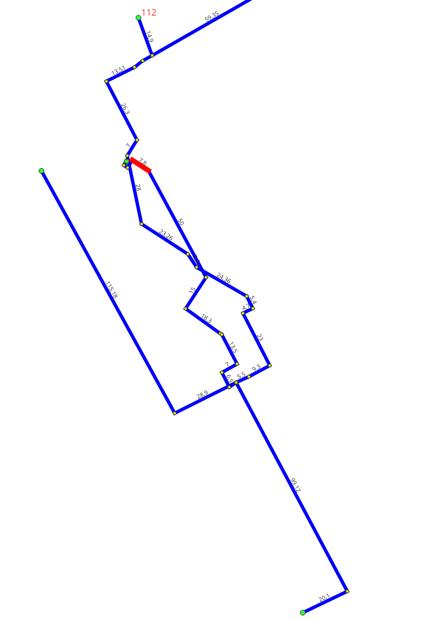
P110
 |  |  |  |  |  |  |  |  |  |  |  |  |  |  |  |  |  |  |  | 2148892 | 2148913 | 84 | 12.45
P97
P111
 |  |  |  |  |  |  |  |  |  |  |  |  |  |  |  |  |  |  |  | 2148906 | 2148913 | 84 | 33.13
P106
 |  |  |  |  |  |  |  |  |  |  |  |  |  |  |  |  |  |  |  | 2167627 | 2167634 | 84 | 55.83
P98
P99
P100
P108
 |  |  |  |  |  |  |  |  |  |  |  |  |  |  |  |  |  |  |  | 2182861 | 2182868 | 84 | 21.43
P101
P107
P109
 |  |  |  |  |  |  |  |  |  |  |  |  |  |  |  |  |  |  |  | 2237147 | 2251332 | 84 | 41.36
P73
P102
P105
 |  |  |  |  |  |  |  |  |  |  |  |  |  |  |  |  |  |  |  | 2251325 | 2252963 | 84 | 39.84
 |  |  |  |  |  |  |  |  |  |  |  |  |  |  |  |  |  |  |  | 2363165 | 2167648 | 84 | 61.3
P104
 |  |  |  |  |  |  |  |  |  |  |  |  |  |  |  |  |  |  |  | 31421 | 2167641 | 84 | 46.05
P103
 |  |  |  |  |  |  |  |  |  |  |  |  |  |  |  |  |  |  |  | 9249200 | 9249205 | 84 | 23
 |  |  |  |  |  |  |  |  |  |  |  |  |  |  |  |  |  |  |  | 2078369 | 2078376 | 85 | 31.2
 |  |  |  |  |  |  |  |  |  |  |  |  |  |  |  |  |  |  |  | 2182854 | 2182861 | 85 | 46.19
 |  |  |  |  |  |  |  |  |  |  |  |  |  |  |  |  |  |  |  | 2251318 | 2251325 | 85 | 41.02
 |  |  |  |  |  |  |  |  |  |  |  |  |  |  |  |  |  |  |  | 2253026 | 2148906 | 85 | 64.79
P77
P76
 |  |  |  |  |  |  |  |  |  |  |  |  |  |  |  |  |  |  |  | 2342847 | 2363165 | 85 | 22.19
 |  |  |  |  |  |  |  |  |  |  |  |  |  |  |  |  |  |  |  | 31414 | 31421 | 85 | 38.7
 |  |  |  |  |  |  |  |  |  |  |  |  |  |  |  |  |  |  |  | 9249195 | 9249200 | 85 | 9.3
 |  |  |  |  |  |  |  |  |  |  |  |  |  |  |  |  |  |  |  | 19492829 | 2253026 | 86 | 1
 |  |  |  |  |  |  |  |  |  |  |  |  |  |  |  |  |  |  |  | 2078362 | 2078369 | 86 | 39.72
 |  |  |  |  |  |  |  |  |  |  |  |  |  |  |  |  |  |  |  | 2149228 | 2342847 | 86 | 47.39
 |  |  |  |  |  |  |  |  |  |  |  |  |  |  |  |  |  |  |  | 2253019 | 2253026 | 86 | 15.44
 |  |  |  |  |  |  |  |  |  |  |  |  |  |  |  |  |  |  |  | 2253458 | 2253026 | 86 | 21.24
 |  |  |  |  |  |  |  |  |  |  |  |  |  |  |  |  |  |  |  | 2342868 | 2342847 | 86 | 29.12
 |  |  |  |  |  |  |  |  |  |  |  |  |  |  |  |  |  |  |  | 2342882 | 2342847 | 86 | 7.57
 |  |  |  |  |  |  |  |  |  |  |  |  |  |  |  |  |  |  |  | 8807450 | 2078369 | 86 | 15.41
 |  |  |  |  |  |  |  |  |  |  |  |  |  |  |  |  |  |  |  | 9249190 | 9249195 | 86 | 5.5
 |  |  |  |  |  |  |  |  |  |  |  |  |  |  |  |  |  |  |  | 2078355 | 2078362 | 87 | 17.62
 |  |  |  |  |  |  |  |  |  |  |  |  |  |  |  |  |  |  |  | 2149165 | 2342882 | 87 | 44.12
 |  |  |  |  |  |  |  |  |  |  |  |  |  |  |  |  |  |  |  | 2149214 | 2149228 | 87 | 26.26
 |  |  |  |  |  |  |  |  |  |  |  |  |  |  |  |  |  |  |  | 2252991 | 2253019 | 87 | 70.07
 |  |  |  |  |  |  |  |  |  |  |  |  |  |  |  |  |  |  |  | 2253012 | 19492829 | 87 | 24.68
 |  |  |  |  |  |  |  |  |  |  |  |  |  |  |  |  |  |  |  | 2342861 | 2342868 | 87 | 47.4
 |  |  |  |  |  |  |  |  |  |  |  |  |  |  |  |  |  |  |  | 2342889 | 2342882 | 87 | 48.62
 |  |  |  |  |  |  |  |  |  |  |  |  |  |  |  |  |  |  |  | 9245844 | 9249190 | 87 | 28.9
 |  |  |  |  |  |  |  |  |  |  |  |  |  |  |  |  |  |  |  | 9249185 | 9249190 | 87 | 3
 |  |  |  |  |  |  |  |  |  |  |  |  |  |  |  |  |  |  |  | 9350347 | 8807450 | 87 | 11.79
 |  |  |  |  |  |  |  |  |  |  |  |  |  |  |  |  |  |  |  | 9356490 | 9249190 | 87 | 0.2
 |  |  |  |  |  |  |  |  |  |  |  |  |  |  |  |  |  |  |  | 2078334 | 2078355 | 88 | 11.73
 |  |  |  |  |  |  |  |  |  |  |  |  |  |  |  |  |  |  |  | 2078348 | 2078355 | 88 | 25.47
 |  |  |  |  |  |  |  |  |  |  |  |  |  |  |  |  |  |  |  | 2198779 | 2342861 | 88 | 9.15
 |  |  |  |  |  |  |  |  |  |  |  |  |  |  |  |  |  |  |  | 2199069 | 2252991 | 88 | 14.81
 |  |  |  |  |  |  |  |  |  |  |  |  |  |  |  |  |  |  |  | 2253005 | 2253012 | 88 | 70.53
 |  |  |  |  |  |  |  |  |  |  |  |  |  |  |  |  |  |  |  | 2342896 | 2342889 | 88 | 66.6
 |  |  |  |  |  |  |  |  |  |  |  |  |  |  |  |  |  |  |  | 32888 | 2149165 | 88 | 29.51
 |  |  |  |  |  |  |  |  |  |  |  |  |  |  |  |  |  |  |  | 9245839 | 9245844 | 88 | 115.18
 |  |  |  |  |  |  |  |  |  |  |  |  |  |  |  |  |  |  |  | 9245857 | 9356490 | 88 | 99.12
 |  |  |  |  |  |  |  |  |  |  |  |  |  |  |  |  |  |  |  | 9249180 | 9249185 | 88 | 6.5
 |  |  |  |  |  |  |  |  |  |  |  |  |  |  |  |  |  |  |  | 2149158 | 32888 | 89 | 48.31
 |  |  |  |  |  |  |  |  |  |  |  |  |  |  |  |  |  |  |  | 2198765 | 2198779 | 89 | 17.6
 |  |  |  |  |  |  |  |  |  |  |  |  |  |  |  |  |  |  |  | 2198772 | 2198779 | 89 | 18.41
 |  |  |  |  |  |  |  |  |  |  |  |  |  |  |  |  |  |  |  | 2199055 | 2199069 | 89 | 13
P78
 |  |  |  |  |  |  |  |  |  |  |  |  |  |  |  |  |  |  |  | 2199062 | 2199069 | 89 | 23.46
 |  |  |  |  |  |  |  |  |  |  |  |  |  |  |  |  |  |  |  | 2252998 | 2253005 | 89 | 66.26
 |  |  |  |  |  |  |  |  |  |  |  |  |  |  |  |  |  |  |  | 32881 | 2198779 | 89 | 9.56
 |  |  |  |  |  |  |  |  |  |  |  |  |  |  |  |  |  |  |  | 9245852 | 9245857 | 89 | 20.1
 |  |  |  |  |  |  |  |  |  |  |  |  |  |  |  |  |  |  |  | 9249175 | 9249180 | 89 | 7
 |  |  |  |  |  |  |  |  |  |  |  |  |  |  |  |  |  |  |  | 2199048 | 2199055 | 90 | 60.7
 |  |  |  |  |  |  |  |  |  |  |  |  |  |  |  |  |  |  |  | 2252984 | 2199062 | 90 | 51.13
 |  |  |  |  |  |  |  |  |  |  |  |  |  |  |  |  |  |  |  | 32874 | 32881 | 90 | 19.91
 |  |  |  |  |  |  |  |  |  |  |  |  |  |  |  |  |  |  |  | 9249170 | 9249175 | 90 | 13.5
 |  |  |  |  |  |  |  |  |  |  |  |  |  |  |  |  |  |  |  | 2252977 | 2252984 | 91 | 47.08
 |  |  |  |  |  |  |  |  |  |  |  |  |  |  |  |  |  |  |  | 9249165 | 9249170 | 91 | 0.8
 |  |  |  |  |  |  |  |  |  |  |  |  |  |  |  |  |  |  |  | 2131828 | 2252977 | 92 | 14.65
 |  |  |  |  |  |  |  |  |  |  |  |  |  |  |  |  |  |  |  | 9249160 | 9249165 | 92 | 18.3
 |  |  |  |  |  |  |  |  |  |  |  |  |  |  |  |  |  |  |  | 2131800 | 2131828 | 93 | 46.45
 |  |  |  |  |  |  |  |  |  |  |  |  |  |  |  |  |  |  |  | 2131807 | 2131828 | 93 | 21.4
 |  |  |  |  |  |  |  |  |  |  |  |  |  |  |  |  |  |  |  | 9249155 | 9249160 | 93 | 15
 |  |  |  |  |  |  |  |  |  |  |  |  |  |  |  |  |  |  |  | 2131793 | 2131800 | 94 | 72.8
 |  |  |  |  |  |  |  |  |  |  |  |  |  |  |  |  |  |  |  | 9249150 | 9249155 | 94 | 50
 |  |  |  |  |  |  |  |  |  |  |  |  |  |  |  |  |  |  |  | 2115200 | 2131793 | 95 | 75.69
 |  |  |  |  |  |  |  |  |  |  |  |  |  |  |  |  |  |  |  | 2131779 | 2131793 | 95 | 25.28
 |  |  |  |  |  |  |  |  |  |  |  |  |  |  |  |  |  |  |  | 9249145 | 9249150 | 95 | 7.8
 |  |  |  |  |  |  |  |  |  |  |  |  |  |  |  |  |  |  |  | 2131765 | 2131779 | 96 | 50.74
 |  |  |  |  |  |  |  |  |  |  |  |  |  |  |  |  |  |  |  | 9249140 | 9249145 | 96 | 3.5
 |  |  |  |  |  |  |  |  |  |  |  |  |  |  |  |  |  |  |  | 9249135 | 9249140 | 97 | 1.8
 |  |  |  |  |  |  |  |  |  |  |  |  |  |  |  |  |  |  |  | 9249130 | 9249135 | 98 | 1.7

